Bowplank
 |  | AHSP S.E. BHINA KONSTRUKSI NO. 30 TAHUN 2025

1. | PEKERJAAN PEMBERSIHAN & BOWPLANK

1.1 | Dimensi Utama |  |  | 1.2 | Volume |  | 1.3 | Result
 | Ukuran lahan |  |  |  | Volume pekerjaan bowplank |  |  | Uraian | Volume | Satuan | Harga Satuan (Rp) | Jumlah Harga (Rp)
P | Panjang lahan | 0.00 | m | Luas pembersihan lahan |  | m² | 1 | Pekerja |  | OH | 100,000.00
L | Lebar lahan | 0.00 | m | Keliling bowplank |  | m¹ | 1 | Tukang |  | OH | 145,000.00
C | Jarak bebas plank | 0.00 | m | Kebutuhan Patok bowplank |  | m¹ | 1 | Kepala Tukang |  | OH | 175,000.00
H | Tinggi patok | 0.00 | m | Kebutuhan papan bowplank |  | m¹ | 1 | Mandor |  | OH | 200,000.00
R | Jarak patok | 0.00 | m | Kebutuhan penguat bowplank |  | m¹ |  |  | Jumlah Harga Tenaga Kerja =
 |  |  |  |  |  |  |  | BAHAN
 |  |  |  |  |  |  |  |  |  | m³ | 3,200,000.00
 |  |  |  |  |  |  |  |  |  | m³ | 3,000,000.00
 |  |  |  |  |  |  |  |  |  | kg | 18,000.00
 |  |  |  |  |  |  |  |  | Jumlah Harga Bahan =
 | Panduan Gambar: |  |  |  |  |  |  |  |  |  | TOTAL
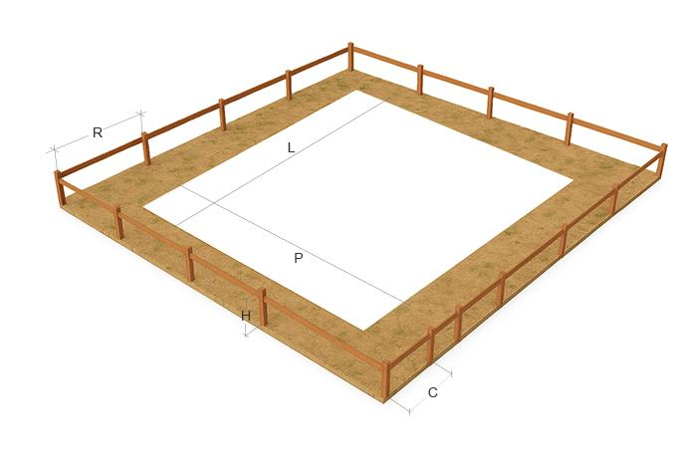
 |  |  |  |  |  |  |  |  |  |  |  | Biaya Pekerjaan

 | AHSP S.E. DIRJEN BHINA KONSTRUKSI NO. 30 TAHUN 2025

 | Pemsangan 1 m' bouwplank
 | Uraian | Koefisien | Sat.
 | TENAGA KERJA
 | Pekerja | 0.0120 | OH
 | Tukang kayu | 0.0060 | OH
 | Kepala tukang | 0.0006 | OH
 | Mandor | 0.0012 | OH
 | BAHAN
 | Kaso 5/7 | 0.013 | m3
 | Kayu papan 3/20 cm | 0.007 | m3
 | Paku 2 inch | 0.020 | kg

 | 1 m2 Pembersihan dan pengupasan permukaan tanah (striping) s.d. tanaman ∅ 2 cm
 | TENAGA KERJA
 | Pekerja | 0.100 | OH
 | Mandor | 0.005 | OH

Pondasi
 |  | AHSP S.E. BHINA KONSTRUKSI NO. 30 TAHUN 2025

2. | PEKERJAAN PEMASANGAN PONDASI BATU BELAH

2.1 | Dimensi Utama |  |  | 2.2 | Volume |  | 2.3 | Result
 | Galian tanah pondasi |  |  |  | Volume pekerjaan pondasi |  |  | Uraian | Volume | Satuan | Harga Satuan (Rp) | Jumlah Harga (Rp)
a.1 | Lebar atas galian | 0.00 | m |  | Volume galian | m³ | 1 | Pekerja |  | OH | 100,000.00
b.1 | Lebar bawah galian | 0.00 | m |  | Volume pondasi | m³ | 1 | Tukang |  | OH | 145,000.00
c.1 | Dalam galian | 0.00 | m |  | Pas. Aanstamping | m³ | 1 | Kepala Tukang |  | OH | 175,000.00
P | Panjang pondasi | 0.00 | m |  | Pasir uruk | m³ | 1 | Mandor |  | OH | 200,000.00
 | Pasangan pondasi |  |  |  |  |  |  |  | Jumlah Harga Tenaga Kerja =
a.2 | Lebar atas pondasi | 0.00 | m |  | Volume pekerjaan urukan |  |  | BAHAN
b.2 | Lebar bawah pondasi | 0.00 | m | Urukan tanah di bawah lantai |  | m³ |  | Pasir uruk |  | m³ | 254,700.00
c.2 | Tingg pondasi | 0.00 | m | Urukan di samping pondasi |  | m³ |  | Tanah uruk biasa |  | m³ | 146,900.00
d | Tinggi batu kosong | 0.00 | m | Urukan tanah kembali |  | m³ |  | Batu belah anstamping |  | m³ | 286,500.00
e | Tinggi pasir uruk | 0.00 | m |  |  |  | 1 | BAHAN PASANGAN PONDASI CAMPURAN 1SP : 3PP
 | Pekerjaan urukan |  |  |  |  |  |  |  |  | m³ | 286,500.00
f | Tebal urukan di bawah lantai | 0.40 | m |  |  |  |  |  |  | sak | 65,000.00
 | Urukan samping pondasi | 0.25 | % |  |  |  |  |  |  | m³ | 275,000.00
 | Panjang bangunan | 9.00 | m |  |  |  | 0 | BAHAN PASANGAN PONDASI CAMPURAN 1SP : 4PP
 | Lebar Bangunan | 6.00 | m |  |  |  |  |  |  | m³ | 286,500.00
 |  |  |  |  |  |  |  |  |  | sak | 65,000.00
 |  |  |  |  |  |  |  |  |  | m³ | 275,000.00
 |  |  |  |  |  |  |  |  | Jumlah Harga Bahan =
 |  |  |  |  |  |  |  |  |  |  | TOTAL
 |  |  |  |  |  |  |  |  |  |  |  | Biaya Pekerjaan

 | Panduan Gambar:
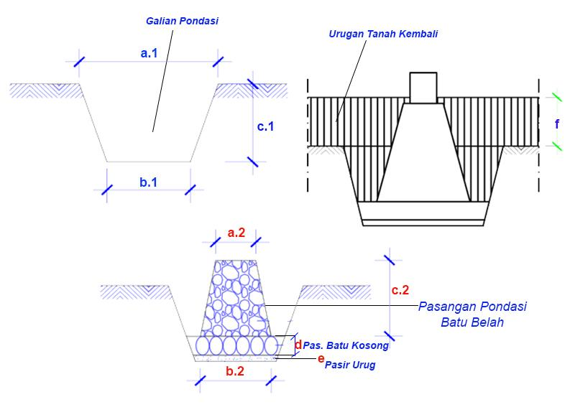

 | AHSP S.E. DIRJEN BHINA KONSTRUKSI NO. 30 TAHUN 2025

 | 1 m3 galian tanah biasa sedalam 0 s.d. 1 m untuk volume s.d. 200 m3 secara manual
 | TENAGA KERJA
 | Pekerja | 0.750 | OH
 | Mandor | 0.038 | OH

 | Pemasangan 1 m3 batu kosong (anstamping) untuk pondasi gedung
 | Uraian | Koefisien | Sat.
 | TENAGA KERJA
 | Pekerja | 0.780 | OH
 | Tukang batu | 0.390 | OH
 | Kepala tukang | 0.039 | OH
 | Mandor | 0.013 | OH
 | BAHAN
 | Batu belah | 1.200 | m3
 | Pasir uruk | 0.432 | m3

 | Pemasangan 1 m3 pondasi batu belah mortar tipe S 12,5 Mpa (setara 1SP : 3PP), cara manual
 | TENAGA KERJA
 | Pekerja | 1.500 | OH
 | Tukang batu | 0.500 | OH
 | Mandor | 0.150 | OH
 | BAHAN
 | Batu belah | 1.200 | m3
 | Semen portland | 202.000 | kg
 | Pasir pasang | 0.485 | m3

 | Pemasangan 1 m3 pondasi batu belah mortar tipe N 5,2 Mpa (setara 1SP : 4PP), cara manual
 | TENAGA KERJA
 | Pekerja | 1.500 | OH
 | Tukang batu | 0.500 | OH
 | Mandor | 0.150 | OH
 | BAHAN
 | Batu belah | 1.200 | m3
 | Semen portland | 163.000 | kg
 | Pasir pasang | 0.520 | m3

 | 1 m3 urukan kembali galian tanah ( >0 s.d 200 m3) tanpa pemadatan secara manual
 | TENAGA KERJA
 | Pekerja | 0.500 | OH
 | Mandor | 0.025 | OH

 | 1 m3 urukan pasir uruk untuk volume s.d 200 m3 tanpa pemadatan secara manual
 | TENAGA KERJA
 | Pekerja | 0.300 | OH
 | Mandor | 0.015 | OH
 | BAHAN
 | Pasir uruk | 1.200 | m3

 | 1 m3 urukan tanah biasa atau tanah liat berpasir tanpa pemadatan secara manual
 | TENAGA KERJA
 | Pekerja | 0.100 | OH
 | Mandor | 0.010 | OH
 | BAHAN
 | Tanah biasa | 1.400 | m3

Foot Plate
 |  | AHSP S.E. BHINA KONSTRUKSI NO. 30 TAHUN 2025

3. | PEKERJAAN PONDASI TAPAK BETON/FOOT PLATE

3.1 | Dimensi Utama |  |  | 3.2 | Volume |  |  | 3.3 | Result
a1 | Lebar Kolom 1 | 0.25 | m | d1 | Jumlah Besi D1 |  | m |  | Uraian |  | Volume | Satuan | Harga Satuan (Rp) | Jumlah Harga (Rp)
a2 | Lebar Kolom 2 | 0.25 | m | d2 | Jumlah Besi D2 |  | m | 1 | Pekerja |  |  | OH | 100,000.00
b1 | Lebar Tapak 1 | 0.70 | m | d3 | Jumlah Besi D3 |  | m | 1 | Tukang |  |  | OH | 145,000.00
b2 | Lebar Tapak 2 | 0.70 | m | d4 | Jumlah Besi D4 |  | m | 1 | Kepala Tukang |  |  | OH | 175,000.00
h1 | Tinggi Kolom | 1.50 | m | d5 | Jumlah Besi D5 |  | m | 1 | Mandor |  |  | OH | 200,000.00
 |  |  |  | d6 | Jumlah Besi D6 |  | m |  |  |  | Jumlah Harga Tenaga Kerja =
h2 | Kemiringan Tapak | 0.10 | m |  | Jumlah Kawat Beton |  | m |  | BAHAN
h3 | Tinggi Tapak | 0.30 | m |  |  |  |  |  |  |  |  | batang | 196,700.00
h4 | Tinggi Lantai Kerja | 0.05 | m |  | Galian Pondasi |  | m³ |  |  |  |  | batang | 196,700.00
h5 | Tinggi Urugan Pasir | 0.10 | m |  | Urugan Pasir Pondasi |  | m³ |  |  |  |  | batang | 67,800.00
 | Jumlah Pondasi Tapak | 5 | unit |  | Pekerjaan Pembesian |  | kg |  |  |  |  | batang | 117,200.00
 | Besi Kaki Kolom |  |  |  | Pekerjaan Bekisting |  | m² |  |  |  |  | batang | 117,200.00
d1 | Besi Utama, Ø | 16 | mm |  | Pekerjaan Cor |  | m³ |  |  |  |  | batang | 67,800.00
d2 | Besi Support, Ø | 16 | mm |  | Jumlah Kawat Beton |  | kg |  |  |  |  | kg | 18,800.00
d3 | Besi Sengkang, Ø | 10 | mm |  | Volume Lantai Kerja |  | m³ |  | Kayu papan kelas III |  |  | m³ | 8,000,000.00
 | Kawat Beton, Ø | 1.2 | mm |  |  |  |  |  | Kayu balok 6/12 kelas II |  |  | m³ | 11,950,000.00
 |  |  |  |  | Jumlah Panjang Besi d1 |  | m¹ |  | Plywood 12 mm |  |  | lembar | 167,300.00
 | Jumlah Besi Utama | 3 | bh |  | Jumlah Panjang Besi d2 |  | m¹ |  | Dolken kayu φ 8-10 (4m) |  |  | batang | 35,000.00
 | Jumlah Besi Support | 3 | bh |  | Jumlah Panjang Besi d3 |  | m¹ |  | Minyak Bekisting |  |  | liter | 9,500.00
r1 | Jarak Sengkang | 0.15 | m |  | Jumlah Panjang Besi d4 |  | m¹ |  | Paku 12 cm |  |  | kg | 20,500.00
 | Panjang Kawat Ikat | 0.35 | m |  | Jumlah Panjang Besi d5 |  | m¹ |  | Paku 4 inch |  |  | kg | 19,000.00
 | Besi Tapak Pondasi |  |  |  | Jumlah Panjang Besi d6 |  | m¹ |  | Semen Portland (50kg) |  |  | sak | 65,000.00
d4 | Besi Alas (merah), Ø | 13 | mm |  | Panjang Kawat Beton |  | m¹ |  | Pasir beton |  |  | m³ | 420,000.00
d5 | Besi Pembentuk (hijau),Ø | 13 | mm |  |  |  |  |  | Batu split |  |  | m³ | 400,000.00
d6 | Besi Kait (kuning), Ø | 10 | mm |  |  |  |  |  | Air |  |  | liter | 200.00
r2 | Jarak Tulangan | 0.15 | m |  |  |  |  |  | Pasir uruk |  |  | m³ | 254,700.00
 | Selimut Beton | 0.03 | m |  |  |  |  |  |  |  | Jumlah Harga Bahan =
 | Massa Jenis Besi, ρ | 7,850.00 | kg/m3 |  |  |  |  |  |  |  |  |  | TOTAL
 |  |  |  |  |  |  |  | 1 |  |  |  |  |  | Biaya Pekerjaan

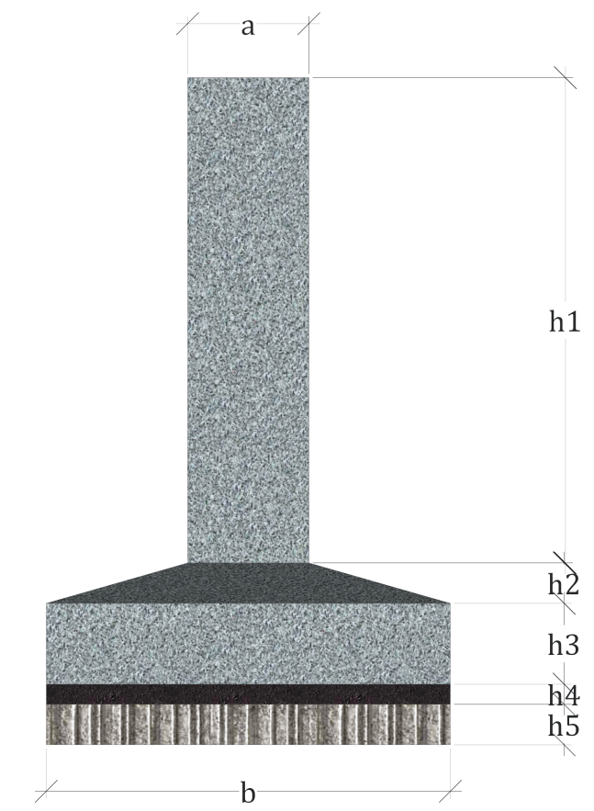
 | Gambar Panduan:
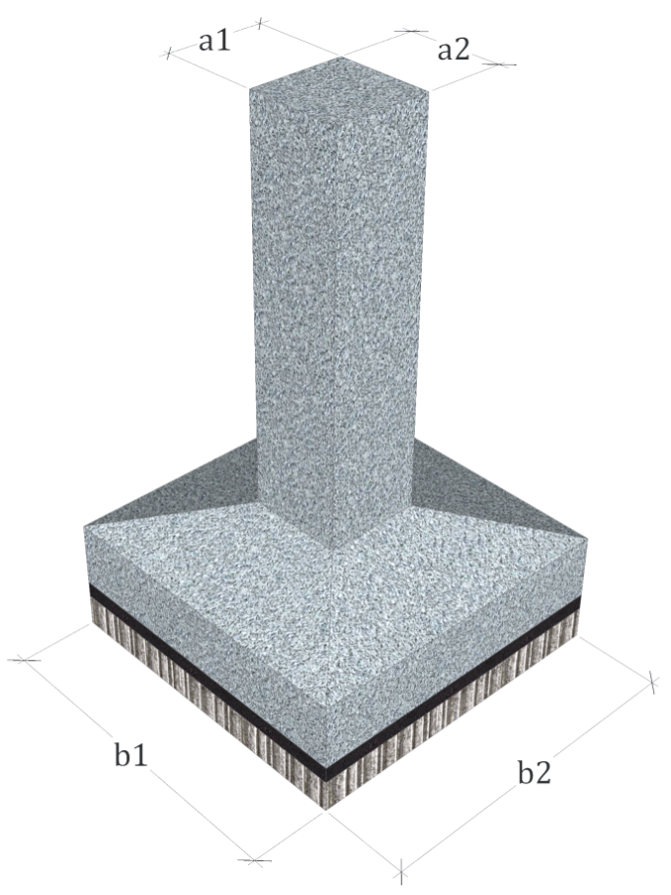
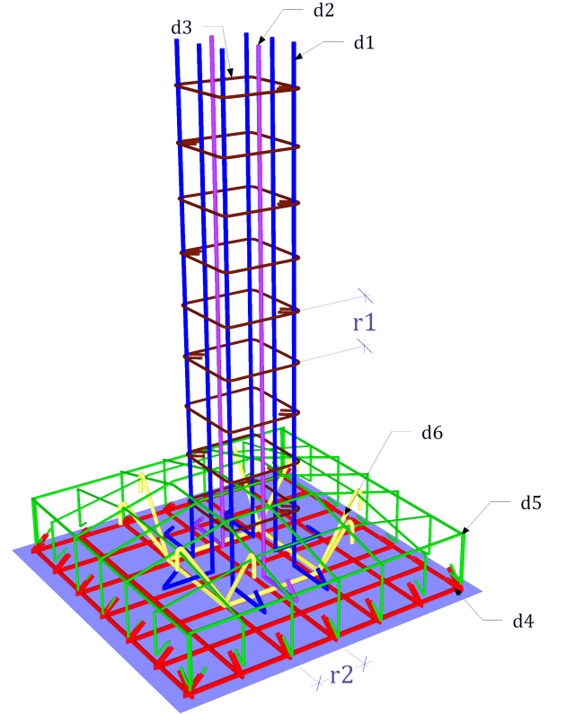

 | AHSP S.E. DIRJEN BHINA KONSTRUKSI NO. 30 TAHUN 2025
 | Uraian | Koefisien | Sat. |  |  |  |  |  |  | Bekisting Tapak
 | Penulangan kolom cara manual |  |  |  |  | Jumlah
 | Pekerja | 0.00160 | OH |  |  |  |  |  |  | Beksiting Kolom
 | Tukang | 0.00160 | OH
 | Kepala Tukang | 0.00016 | OH
 | Mandor | 0.00016 | OH
 | Pemasangan Bekisting Kolom (1 m2)
 | Pekerja | 0.6600 | OH
 | Tukang | 0.3300 | OH
 | Kepala Tukang | 0.0330 | OH
 | Mandor | 0.0110 | OH
 | Pemasangan bekisting pondasi tapak (1 m2)
 | Pekerja | 0.5200 | OH
 | Tukang | 0.2600 | OH
 | Kepala Tukang | 0.0260 | OH
 | Mandor | 0.0090 | OH
 | Pengecoran beton mutu K-300 (1 m3)
 | Pekerja | 1.0000 | OH
 | Tukang | 0.2500 | OH
 | Kepala Tukang | 0.0250 | OH
 | Mandor | 0.1000 | OH
 | Pekerjaan galian & urukan tanah biasa (0-1 m)
 | Pekerja |  | OH
 | Mandor |  | OH
 | BAHAN
 | Pasir Urug | 1.2000 | m3
 | BAHAN
 | Bekisting Pondasi Tapak (1 m2)
 | Kayu papan kelas III | 0.0160 | m3
 | Paku 4 inch | 0.3000 | kg
 | Minyak bekisting | 0.1000 | ltr
 | BAHAN
 | Bekisting Kolom (1 m2)
 | Kayu balok 6/12 kelas II | 0.0047 | m3
 | Plywood 12 mm | 0.1271 | lbr
 | Dolken kayu φ 8-10 (4m) | 0.6500 | btg
 | Paku 12 cm | 0.4000 | kg
 | Minyak bekisting | 0.2000 | ltr
 | BAHAN
 | Pengecoran beton mutu K-300 (1 m3)
 | Semen Portland (PC) | 407.000 | kg
 | Pasir beton | 731.000 | kg
 | Batu split 2/3 | 1009.000 | kg
 | Air | 202.000 | ltr

Sloof
 |  | AHSP S.E. BHINA KONSTRUKSI NO. 30 TAHUN 2025

4. | PEKERJAAN STRUKTUR SLOOF BETON

4.1 | Dimensi Utama |  |  | 4.2 | Volume |  | 4.3 | Result
 | Ukuran sloof beton |  |  |  | Panjang besi 1 set sloof |  |  | Uraian | Volume | Satuan | Harga Satuan (Rp) | Jumlah Harga (Rp)
P | Panjang sloof | 3.00 | m |  | Besi tulangan 1 | m | 1 | Pekerja |  | OH | 100,000.00
b | Lebar Sloof | 0.20 | m |  | Besi tulangan 2 | m | 1 | Tukang |  | OH | 145,000.00
h | Tinggi Sloof | 0.30 | m |  | Besi sengkang/ring | m | 1 | Kepala Tukang |  | OH | 175,000.00
 | Jumlah sloof | 5 | unit |  | Kawat beton | m | 1 | Mandor |  | OH | 200,000.00
 | Diameter besi tulangan |  |  |  | Keterangan |  |  |  | Jumlah Harga Tenaga Kerja =
 | Besi tulangan 1, Ø | 10 | mm |  | Besi kait | m |  | BAHAN
 | Besi tulangan 2, Ø | 8 | mm |  | Besi overstek | m |  |  |  | batang | 67,800.00
 | Besi sengkang, Ø | 6 | mm |  | Sengkang tumpuan | set |  |  |  | batang | 47,500.00
 | Kawat beton, Ø | 1.2 | mm |  | Sengkang lapangan | set |  |  |  | batang | 36,053.00
 | Jumlah besi tulangan |  |  |  | Volume pekerjaan sloof |  |  |  |  | kg | 18,800.00
 | Jumlah besi tulangan 1 | 4 | bh |  | Pekerjaan pembesian | kg |  |  |  | m³ | 8,000,000.00
 | Jumlah besi tulangan 2 | 2 | bh |  | Pekerjaan bekisting | m² |  |  |  | kg | 19,000.00
 | Jarak sengkang tumpuan | 15.00 | cm |  | Pekerjaan cor sloof | m³ |  |  |  | liter | 16,800.00
 | Jarak sengkang lapangan | 20.00 | cm |  | Jumlah kawat beton | kg |  |  |  | sak | 65,000.00
 | Keterangan |  |  |  | Jumlah panjang besi sloof |  |  |  |  | m³ | 420,000.00
s | Selimut beton | 2.50 | cm |  | Panjang besi tulangan 1 | m |  |  |  | m³ | 400,000.00
 | Panjang besi sengkang |  | m |  | Panjang besi tulangan 2 | m |  |  |  | liter | 200.00
 | Panjang kawat ikat | 0.35 | m |  | Panjang besi sengkang | m |  |  | Jumlah Harga Bahan =
 | Massa jenis besi, ρ | 7,850.00 | kg/m³ |  | Panjang kawat beton | m |  |  |  |  | TOTAL
 |  |  |  |  |  |  |  |  |  |  |  | Biaya Pekerjaan

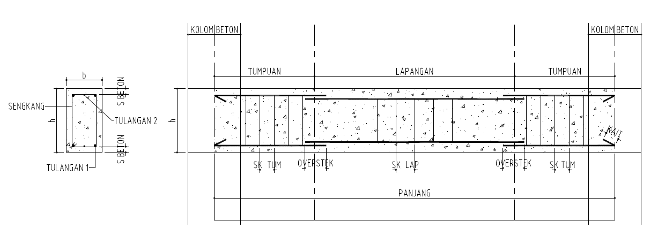

 | AHSP S.E. DIRJEN BHINA KONSTRUKSI NO. 30 TAHUN 2025

 | 1 kg Penulangan Kolom, Balok, Ring Balk dan Sloof untuk BjTP diameter <12 mm cara Manual
 | Uraian | Koefisien | Sat.
 | TENAGA KERJA
 | Pekerja | 0.00160 | OH
 | Tukang besi | 0.00160 | OH
 | Kepala tukang | 0.00016 | OH
 | Mandor | 0.00016 | OH
 | BAHAN
 | Baja Tulangan Polos (BjTP) diameter < 12 mm | 1.020 | kg
 | Kawat beton | 0.028 | kg

 | Pemasangan 1 m2 bekisting untuk sloof (3 kali pakai)
 | Uraian | Koefisien | Sat.
 | TENAGA KERJA
 | Pekerja | 0.5200 | OH
 | Tukang kayu | 0.2600 | OH
 | Kepala tukang | 0.0260 | OH
 | Mandor | 0.0090 | OH
 | BAHAN
 | Kayu papan kelas III | 0.018 | m3
 | Paku 4 inch | 0.300 | kg
 | Minyak Bekisting | 0.100 | liter

 | 1 m3 beton mutu sedang f'c 21 MPa (setara K-275), slump (100 ± 25) mm, agregat maks 19 mm secara manual
 | Uraian | Koefisien | Sat.
 | TENAGA KERJA
 | Pekerja | 1.6500 | OH
 | Tukang batu | 0.2750 | OH
 | Kepala tukang | 0.0280 | OH
 | Mandor | 0.0090 | OH
 | BAHAN
 | Semen Portland (PC) | 368.000 | kg
 | Pasir beton | 770.000 | kg
 | Batu split 2/3 | 1009.000 | kg
 | Air | 202.000 | liter

 | Pembongkaran 1 m2 bekisting secara biasa pada bangunan gedung (termasuk membersihkan dan membereskan puing-puing)
 | Uraian | Koefisien | Sat.
 | TENAGA KERJA
 | Pekerja | 0.0400 | OH
 | Mandor | 0.0040 | OH

Kolom
 |  | AHSP S.E. BHINA KONSTRUKSI NO. 30 TAHUN 2025

5. | PEKERJAAN STRUKTUR KOLOM BETON

5.1 | Dimensi Utama |  |  | 5.2 | Volume |  | 5.3 | Result
 | Ukuran kolom beton |  |  |  | Panjang besi 1 set kolom |  |  | Uraian | Volume | Satuan | Harga Satuan (Rp) | Jumlah Harga (Rp)
T | Tinggi kolom | 3.00 | m |  | Besi utama | m | 1 | Pekerja |  | OH | 80,000.00
L | Lebar kolom | 0.15 | m |  | Besi support | m | 1 | Tukang |  | OH | 135,000.00
P | Panjang kolom | 0.25 | m |  | Besi sengkang/ring | m | 1 | Kepala Tukang |  | OH | 150,000.00
 | Jumlah kolom | 5 | unit |  | Kawat beton | m | 1 | Mandor |  | OH | 175,000.00
 | Diameter besi tulangan |  |  |  | Keterangan |  |  |  | Jumlah Harga Tenaga Kerja =
D1 | Besi Utama, Ø | 12 | mm |  | Kait atas | m |  | BAHAN
D2 | Besi Support, Ø | 10 | mm |  | Kait bawah | m |  |  |  | batang | 67,800.00
 | Besi sengkang, Ø | 8 | mm |  | Jumlah sengkang | set |  |  |  | batang | 47,500.00
 | Kawat beton, Ø | 1.2 | mm |  |  |  |  |  |  | batang | 36,053.00
 | Jumlah besi tulangan |  |  |  | Volume pekerjaan kolom |  |  |  |  | kg | 18,800.00
D1 | Jumlah besi utama | 4 | bh |  | Pekerjaan pembesian | kg |  |  |  | kg | 20,500.00
D2 | Jumlah besi support | 2 | bh |  | Pekerjaan bekisting | m² |  |  |  | liter | 9,500.00
 | Jarak sengkang | 15.00 | cm |  | Pekerjaan cor kolom | m³ |  |  |  | m3 | 11,950,000.00
 |  |  |  |  | Jumlah kawat beton | kg |  |  |  | lembar | 167,300.00
 | Keterangan |  |  |  | Jumlah panjang besi kolom |  |  | Dolken kayu φ 8-10 (4m) |  | batang | 35,000.00
S | Selimut beton | 2.50 | cm |  | Panjang besi utama | m |  |  |  | sak | 65,000.00
 | Panjang besi sengkang |  | m |  | Panjang besi support | m |  |  |  | m³ | 400,000.00
 | Panjang kawat ikat | 0.35 | m |  | Panjang besi sengkang | m |  |  |  | m³ | 450,000.00
 | Massa jenis besi, ρ | 7,850.00 | kg/m³ |  | Panjang kawat beton | m |  |  |  | liter | 200.00
 |  |  |  |  |  |  |  |  | Jumlah Harga Bahan =
 |  |  |  |  |  |  |  |  |  |  | TOTAL
 |  |  |  |  |  |  |  |  |  |  |  | Biaya Pekerjaan

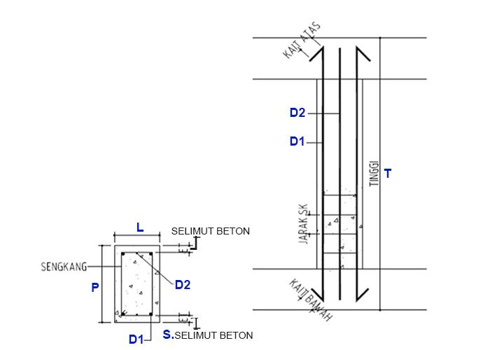

 | AHSP S.E. DIRJEN BHINA KONSTRUKSI NO. 30 TAHUN 2025

 | 1 kg Penulangan Kolom, Balok, Ring Balk dan Sloof untuk BjTP diameter <12 mm cara Manual
 | Uraian | Koefisien | Sat.
 | TENAGA KERJA
 | Pekerja | 0.00160 | OH
 | Tukang besi | 0.00160 | OH
 | Kepala tukang | 0.00016 | OH
 | Mandor | 0.00016 | OH
 | BAHAN
 | Baja Tulangan Polos (BjTP) diameter < 12 mm | 1.020 | kg
 | Kawat beton | 0.028 | kg

 | Pemasangan 1 m2 bekisting untuk kolom (3 kali pakai)
 | Uraian | Koefisien | Sat.
 | TENAGA KERJA
 | Pekerja | 0.6600 | OH
 | Tukang kayu | 0.3300 | OH
 | Kepala tukang | 0.0330 | OH
 | Mandor | 0.0110 | OH
 | BAHAN
 | Paku 12 cm | 0.4000 | kg
 | Minyak bekisting | 0.2000 | liter
 | Kayu balok 6/12 kelas II | 0.0047 | m3
 | Plywood 12 mm | 0.1271 | lbr
 | Dolken kayu φ 8-10 panjang 400 cm | 0.6500 | btg

 | 1 m3 beton mutu sedang f'c 21 MPa (setara K-275), slump (100 ± 25) mm, agregat maks 19 mm secara manual
 | Uraian | Koefisien | Sat.
 | TENAGA KERJA
 | Pekerja | 1.6500 | OH
 | Tukang batu | 0.2750 | OH
 | Kepala tukang | 0.0280 | OH
 | Mandor | 0.0090 | OH
 | BAHAN
 | Semen Portland (PC) | 368.000 | kg
 | Pasir beton | 770.000 | kg
 | Batu split 2/3 | 1009.000 | kg
 | Air | 202.000 | liter

 | Pembongkaran 1 m2 bekisting secara biasa pada bangunan gedung (termasuk membersihkan dan membereskan puing-puing)
 | Uraian | Koefisien | Sat.
 | TENAGA KERJA
 | Pekerja | 0.0400 | OH
 | Mandor | 0.0040 | OH

Bata Ringan
 |  | AHSP S.E. BHINA KONSTRUKSI NO. 30 TAHUN 2025

7. | PEKERJAAN DINDING BATA RINGAN

7.1 | Dimensi Utama |  |  |  |  |  |  | 7.3 | Result
 | Ukuran dinding |  |  |  | Ukuran ampig |  |  |  | Uraian | Volume | Satuan | Harga Satuan (Rp) | Jumlah Harga (Rp)
Pi | Panjang dinding interior | 36.00 | m | T2 | Tinggi ampig | 2.30 | m | 1 | Pekerja |  | OH | 100,000.00
Pe | Panjang dinding eksterior | 39.00 | m | a2 | Lebar alas | 9.00 | m | 1 | Tukang |  | OH | 145,000.00
T | Tinggi dinding | 3.80 | m |  | Jumlah ampig | 2 | set | 1 | Kepala Tukang |  | OH | 175,000.00
 | Ukuran kusen pintu |  |  |  | Ukuran kusen jendela |  |  | 1 | Mandor |  | OH | 200,000.00
a | Tinggi kusen pintu | 2.10 | m | m | Tinggi kusen jendela | 1.50 | m |  |  | Jumlah Harga Tenaga Kerja =
b | Lebar kusen pintu | 0.90 | m | m1 | Lebar kusen jendela | 0.70 | m | 1 | Pasangan Bata Ringan Tebal 7,5 cm
 | Jumlah pintu | 6 | unit |  | Jumlah jendela | 7 | unit |  |  |  | buah | 8,500.00
 | Bouvenlight |  |  |  | Lubang pengurang lainnya |  |  |  | Mortar (40 kg/sak) |  | sak | 74,000.00
x | Lebar Bouven | 0.20 | m | x1 | Luasan pengurang 1 | 0.00 | m²
y | Tinggi Bouven | 0.30 | m | x2 | Luasan pengurang 2 | 0.00 | m² | 0 | Pasangan Bata Ringan Tebal 10 cm
 | Jumlah Bouven | 26 | unit | x3 | Luasan pengurang 3 | 0.00 | m² |  |  |  | buah | 11,000.00
 |  |  |  |  |  |  |  |  | Mortar (40 kg/sak) |  | sak | 74,000.00
 |  |  |  | 7.2 | Volume
 |  |  |  |  | Volume pasangan dinding |  |  | 0 | Pasangan bata Ringan Tebal 20 cm
 |  |  |  |  | Luas pasangan dinding |  | m² |  |  |  | buah | 20,000.00
 |  |  |  |  | Luas ampig/sopi-sopi |  | m² |  | Mortar (40 kg/sak) |  | sak | 74,000.00
 |  |  |  |  | Luas pengurang dinding |  | m² |  |  | Jumlah Harga Bahan =
 |  |  |  |  |  |  |  |  |  |  |  | TOTAL
 |  |  |  |  |  |  |  |  |  |  |  |  | Biaya Pekerjaan

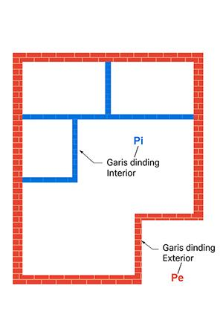

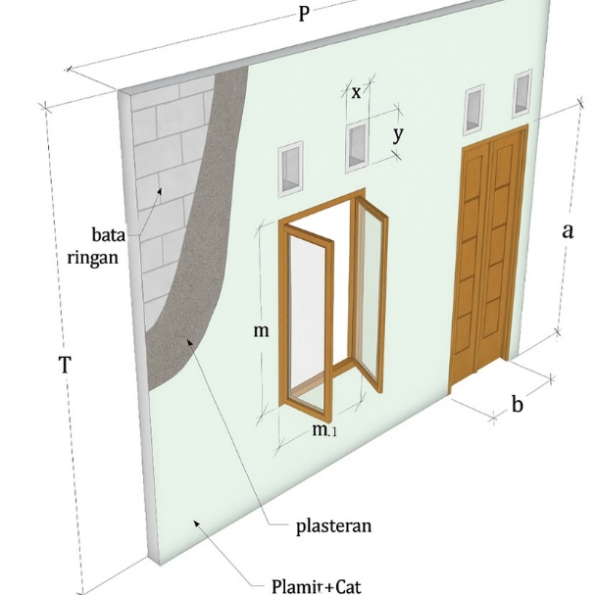
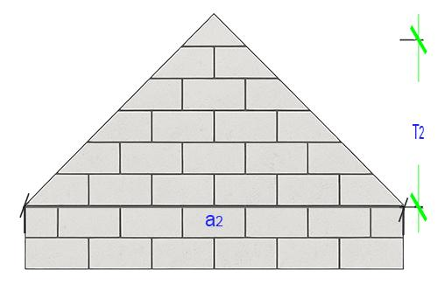

 | AHSP S.E. DIRJEN BHINA KONSTRUKSI NO. 30 TAHUN 2025

 | Pemasangan 1 m2 dinding bata ringan tebal 7,5 cm dengan mortar siap pakai
 | Uraian | Koefisien | Sat.
 | TENAGA KERJA
 | Pekerja | 0.1677 | OH
 | Tukang batu | 0.0833 | OH
 | Kepala tukang | 0.0083 | OH
 | Mandor | 0.0028 | OH
 | BAHAN
 | Bata ringan tebal 7,5 cm | 8.7500 | bh
 | Mortar siap pakai | 2.5710 | kg

 | Pemasangan 1 m2 dinding bata ringan tebal 10 cm dengan mortar siap pakai
 | Uraian | Koefisien | Sat.
 | TENAGA KERJA
 | Pekerja | 0.1677 | OH
 | Tukang batu | 0.0833 | OH
 | Kepala tukang | 0.0083 | OH
 | Mandor | 0.0028 | OH
 | BAHAN
 | Bata ringan tebal 10 cm | 8.7500 | bh
 | Mortar siap pakai | 3.4290 | kg

 | Pemasangan 1 m2 dinding bata ringan tebal 20 cm dengan mortar siap pakai
 | Uraian | Koefisien | Sat.
 | TENAGA KERJA
 | Pekerja | 0.2500 | OH
 | Tukang batu | 0.1250 | OH
 | Kepala tukang | 0.0125 | OH
 | Mandor | 0.0042 | OH
 | BAHAN
 | Bata ringan tebal 20 cm | 8.7500 | bh
 | Mortar siap pakai | 6.8570 | kg

Pintu & Jendela
 |  | AHSP S.E. BHINA KONSTRUKSI NO. 30 TAHUN 2025

10. | PEKERJAAN KUSEN PINTU & JENDELA KAYU

10.1 | Dimensi Utama |  |  |  |  |  |  | 10.3 | Result
 | Kusen pintu single |  |  |  | Kusen pintu double |  |  |  | Uraian | Volume | Satuan | Harga Satuan (Rp) | Jumlah Harga (Rp)
L | Lebar kusen pintu | 0.90 | m | L | Lebar kusen pintu | 1.20 | m | 1 | Pekerja |  | OH | 100,000.00
T | Tinggi kusen pintu | 2.05 | m | T | Tinggi kusen pintu | 2.05 | m | 1 | Tukang |  | OH | 145,000.00
 | Jumlah pintu single | 1 | unit |  | Jumlah pintu double | 1 | unit | 1 | Kepala Tukang |  | OH | 175,000.00
 | Kusen jendela single |  |  |  | Kusen jendela double |  |  | 1 | Mandor |  | OH | 200,000.00
L | Lebar kusen jendela | 0.70 | m | L | Lebar kusen jendela | 1.15 | m |  |  | Jumlah Harga Tenaga Kerja =
T | Tinggi kusen jendela | 1.40 | m | T | Tinggi kusen jendela | 1.40 | m | 0 | Kusen Pintu & Jendela Kayu Kelas 1, uk. 6x12 cm
 | Jumlah jendela single | 1 | unit |  | Jumlah jendela double | 1 | unit |  |  |  | m³ | 25,000,000.00
 | Daun pintu single |  |  |  | Daun pintu double |  |  |  |  |  | kg | 25,000.00
L | Lebar daun pintu | 0.80 | m | L | Lebar daun pintu | 1.10 | m |  |  |  | kg | 16,400.00
T | Tinggi daun pintu | 2.00 | m | T | Tinggi daun pintu | 2.00 | m | 1 | Kusen Pintu & Jendela Kayu Kelas 1, uk. 6x15 cm
 | Jumlah pintu single | 1 | unit |  | Jumlah pintu double | 1 | unit |  |  |  | m³ | 25,000,000.00
 |  |  |  |  |  |  |  |  |  |  | kg | 25,000.00
 |  |  |  | 10.2 | Volume |  |  |  |  |  | kg | 16,400.00
 |  |  |  |  | Volume pekerjaan |  |  | 0 | Kusen Pintu & Jendela Aluminium
 |  |  |  |  | Panjang kusen pintu |  | m¹ |  |  |  |  | 130,000.00
 |  |  |  |  | Panjang kusen jendela |  | m¹ |  |  |  | buah | 1,600.00
 |  |  |  |  | Luas daun panel pintu |  | m² |  |  |  | tube | 33,100.00
 |  |  |  |  | Total panjang kusen |  | m¹ | 1 | Daun Panel Pintu Kayu Kelas 1
 |  |  |  |  |  |  |  |  |  |  | m³ | 11,950,000.00
 |  |  |  |  |  |  |  |  |  |  | kg | 16,400.00
 |  |  |  |  |  |  |  |  |  | Jumlah Harga Bahan =
 |  |  |  |  |  |  |  |  |  |  |  | TOTAL
 |  |  |  |  |  |  |  |  |  |  |  |  | Biaya Pekerjaan

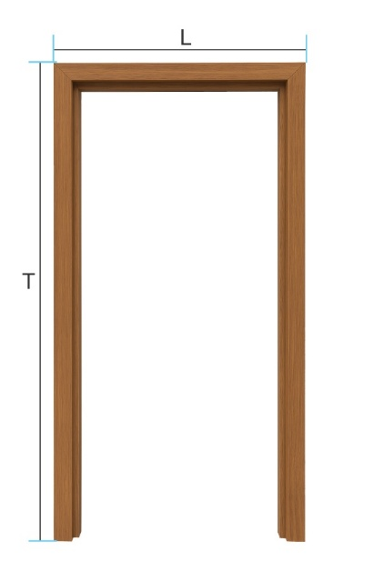
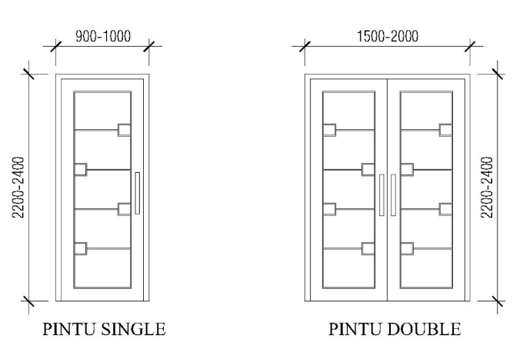
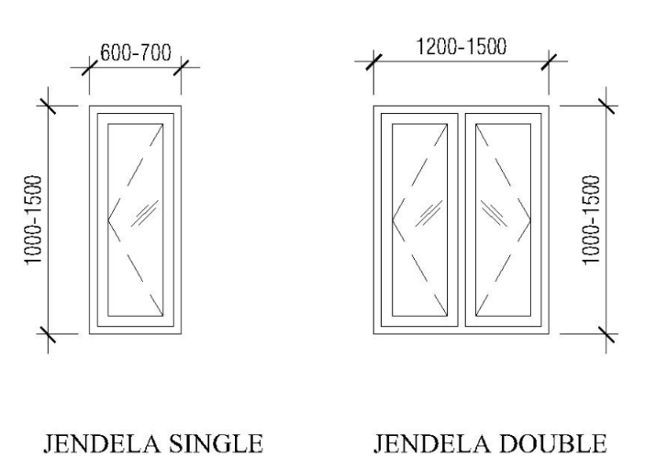

 | AHSP S.E. DIRJEN BHINA KONSTRUKSI NO. 30 TAHUN 2025
 | Pembuatan dan pemasangan 1 m’ kusen pintu dan kusen jendela, kayu kelas I uk. 6x12 cm
 | Uraian | Koefisien | Sat.
 | TENAGA KERJA
 | Pekerja | 0.2857 | OH
 | Tukang kayu | 0.1429 | OH
 | Kepala tukang | 0.0143 | OH
 | Mandor | 0.0048 | OH
 | BAHAN
 | Kayu balok 6/12 kelas I | 0.0086 | m3
 | Paku 10 cm | 0.1276 | kg
 | Lem Kayu | 1.0000 | kg

 | Pembuatan dan pemasangan 1 m’ kusen pintu dan kusen jendela, kayu kelas I uk. 6x15 cm
 | Uraian | Koefisien | Sat.
 | TENAGA KERJA
 | Pekerja | 0.2857 | OH
 | Tukang kayu | 0.1429 | OH
 | Kepala tukang | 0.0143 | OH
 | Mandor | 0.0048 | OH
 | BAHAN
 | Kayu balok 6/15 kelas I | 0.0108 | m3
 | Paku 10 cm | 0.1276 | kg
 | Lem Kayu | 1.0000 | kg

 | Pemasangan 1 m' kusen aluminium
 | Uraian | Koefisien | Sat.
 | TENAGA KERJA
 | Pekerja | 0.0430 | OH
 | Tukang | 0.0430 | OH
 | Kepala tukang | 0.0040 | OH
 | Mandor | 0.0010 | OH
 | BAHAN
 | Profil aluminium | 1.1000 | m¹
 | Skrup fixer | 2.0000 | bh
 | Sealant | 0.0600 | tube

 | Pembuatan 1 m2 daun pintu panel, kayu kelas I atau II
 | Uraian | Koefisien | Sat.
 | TENAGA KERJA
 | Pekerja | 1.0000 | OH
 | Tukang kayu | 3.0000 | OH
 | Kepala tukang | 0.3000 | OH
 | Mandor | 0.1000 | OH
 | BAHAN
 | Kayu papan kelas II | 0.0400 | m3
 | Lem Kayu | 0.5000 | kg

Atap Baja Ringan
 |  | AHSP S.E. BHINA KONSTRUKSI NO. 30 TAHUN 2025

11. | PEKERJAAN ATAP PELANA BAJA RINGAN

11.1 | Dimensi Utama |  |  | 11.2 | Volume |  |  |  | 11.3 | Result
L | Lebar bangunan | 8.20 | m | S | Kemiringan atap |  |  | ° |  | Uraian |  | Volume | Satuan | Harga Satuan (Rp.) | Jumlah Harga (Rp)
P | Panjang bangunan | 12.00 | m | D | Panjang sisi miring |  |  | m | 1 | Pekerja |  |  | OH | 100,000.00 |  |  |  | 2.00
V1 | Tinggi kuda-kuda | 2.37 | m | D1 | Panjang miring overstek |  |  | m | 1 | Tukang |  |  | OH | 145,000.00
 |  |  |  |  |  |  |  |  | 1 | Kepala Tukang |  |  | OH | 175,000.00
OV | Overstek lebar | 1.00 | m |  | Jumlah reng |  |  | unit | 1 | Mandor |  |  | OH | 200,000.00
OV1 | Overstek panjang | 1.00 | m |  | Jumlah H |  |  | unit |  |  |  | Jumlah Harga Tenaga Kerja =
H | Jarak H1, H2, dst… | 1.00 | m |  | Jarak H? |  |  | m |  | BAHAN
 | Jarak antar reng | 0.30 | m |  | Jumlah H? |  |  | unit |  | Baja Ringan C75 x 0,75 |  |  | btg | 73,000.00
 | Jarak kuda-kuda | 1.20 | m |  | Panjang Listplank |  |  | m¹ |  | Baut (Screw driver) |  |  | bh | 200.00
 | Lebar atap metal/lembar | 0.64 | m² |  |  |  |  |  |  | Dynabolt |  |  | bh | 500.00
 |  |  |  |  | Total Volume Atap |  |  | m² |  | Reng Baja Ringan |  |  | btg | 32,000.00
 |  |  |  |  | Jumlah Kuda-kuda |  |  | unit |  | Atap Metal Lembaran |  |  | lembar | 54,000.00
 |  |  |  |  | Panjang Profil C75 |  |  | m¹ |  | Paku 1 Inch |  |  | kg | 15,000.00
 |  |  |  |  | Panjang Profil Reng |  |  | m¹ |  | Nok Genteng Metal |  |  | bh | 25,600.00
 |  |  |  |  |  |  |  |  |  | Paku Sekrup |  |  | kg | 30,000.00
 |  |  |  |  |  |  |  |  | 1 | Lisplank GRC (L. 30 cm) |  |  | m' | 23,000.00
 |  |  |  |  |  |  |  |  | 0 | Lisplank GRC (L. 20 cm) |  |  | m' | 21,000.00
 |  |  |  |  |  |  |  |  |  | Paku 2 Inch |  |  | kg | 18,000.00
 |  |  |  |  |  |  |  |  |  |  |  | Jumlah Harga Bahan =
 |  |  |  |  |  |  |  |  |  |  |  |  |  | TOTAL
 |  |  |  |  |  |  |  |  |  |  |  |  |  |  | Biaya Pekerjaan

Panduan Gambar:
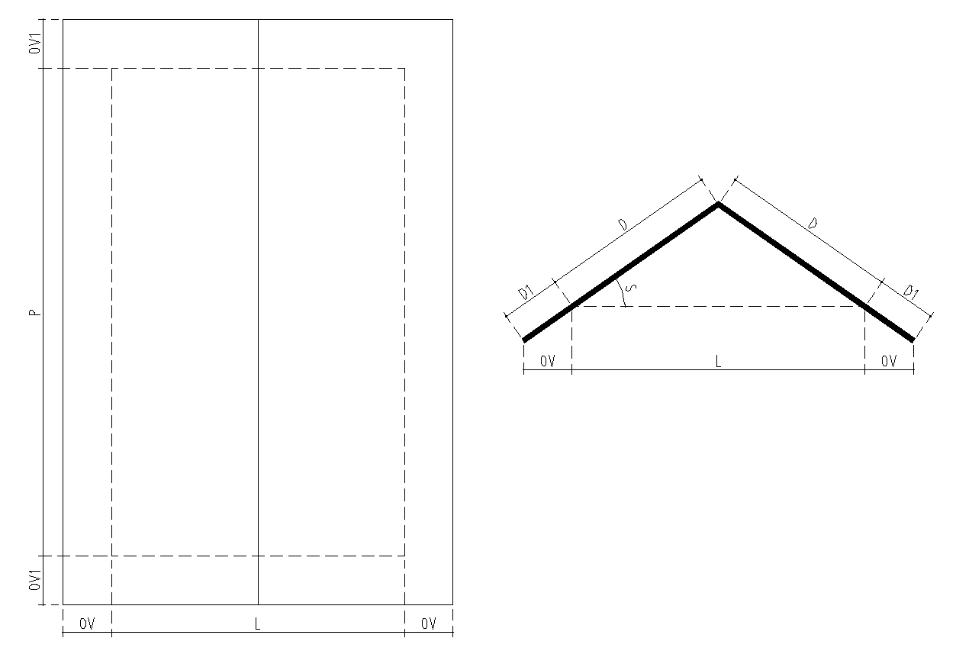
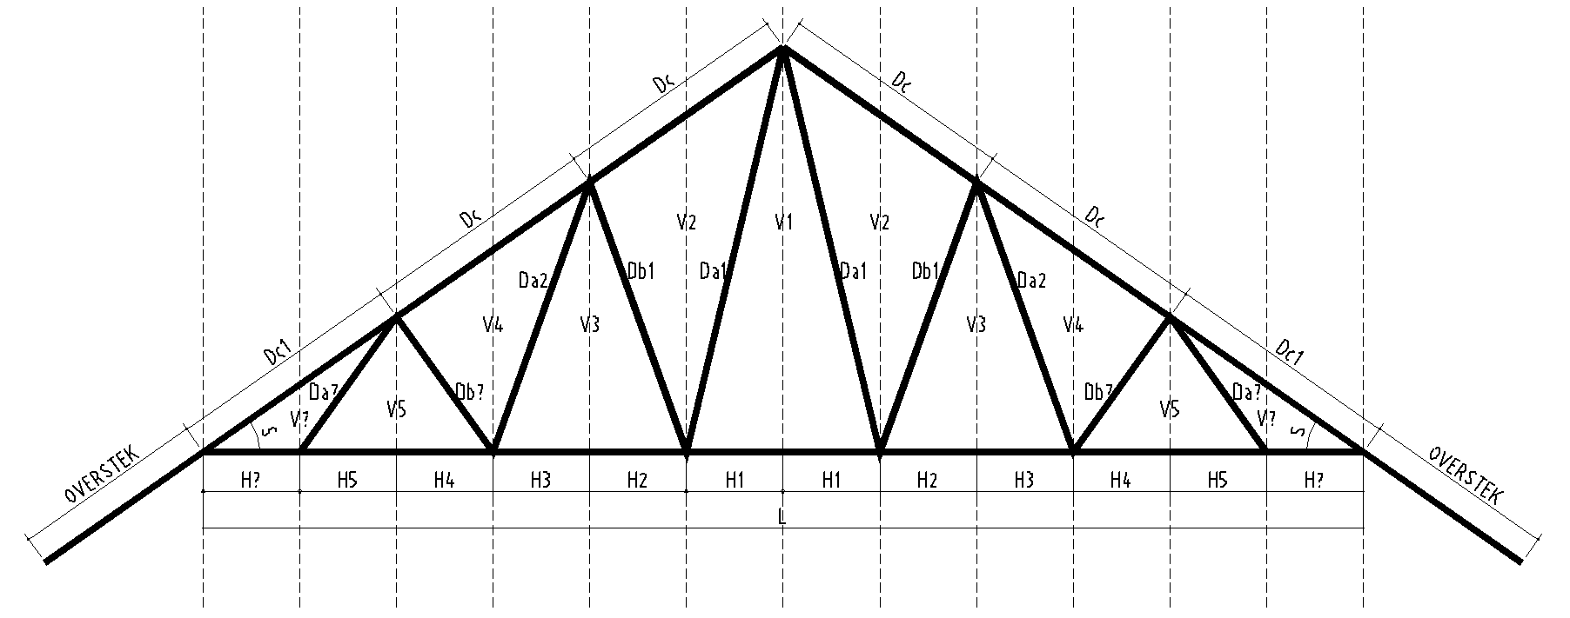

 | AHSP S.E. DIRJEN BHINA KONSTRUKSI NO. 30 TAHUN 2025 |  |  |  |  |  |  |  |  |  | ANALISA VOLUME 1 SET KUDA-KUDA BAJA RINGAN
 | Uraian | Koefisien | Sat. |  |  | Jumlah
 | Pemasangan 1 m Kaso Baja Ringan C75 |  |  |  |  |  |  |  |  |  | Jumlah Batang H |  | 1.00 | unit |  |  |  | Analisa Panjang Dc
 | Pekerja | 0.0476 | OH |  |  |  |  |  |  |  | Jumlah Batang Da |  |  | unit |  | 2.00 | 2.00 | Dc | m | Jumlah Dc + Overstek |  |  | m | = |  | m
 | Tukang | 0.0238 | OH |  |  |  |  |  |  |  | Jumlah Batang Db |  |  | unit |  |  | 2.00 | Dc1 | m |  | Jumlah Dc1 |  | m | = |  | m
 | Kepala Tukang | 0.0024 | OH |  |  |  |  |  |  |  | Jumlah Batang Dc |  | 2.00 | unit |  |  |  |  |  |  | Panjang Batang Dc |  |  |  |  | m
 | Mandor | 0.0008 | OH |  |  |  |  |  |  |  | Overstek |  | 2.00 | unit
 | RENG BAJA RINGAN (1M¹) |  |  |  |  |  |  |  |  |  |  |  |  |  |  |  |  | Analisa Panjang Bracket Kuda-kuda
 | Pekerja | 0.0111 | OH |  |  |  | Baut Reng |  |  |  | Analisa Panjang Batang H |  |  |  |  |  |  | Jumlah Dudukan | 4.00 | unit
 | Tukang | 0.0111 | OH |  |  |  |  |  |  |  | H |  |  | H |  |  |  | Panjang Bracket | 0.20 | m
 | Kepala Tukang | 0.0011 | OH |  |  |  |  |  |  |  | 1 |  | m | 10 |  | m |  |  |  | m
 | Mandor | 0.0004 | OH |  |  |  |  |  |  |  | 2 |  | m | 11 |  | m
 | Pemasangan 1 m2 atap metal lembaran |  |  |  |  |  |  |  |  |  | 3 |  | m | 12 |  | m |  | Analisa Panjang Overstek Sambungan
 | Pekerja | 0.1333 | OH |  |  |  |  |  |  |  | 4 |  | m | 13 |  | m |  | Sambungan H | 1 | x | 0.50 | = |  | m
 | Tukang | 0.0667 | OH |  |  |  |  |  |  |  | 5 |  | m | 14 |  | m |  | Sambungan Da |  | x | 0.10 | = |  | m
 | Kepala Tukang | 0.0067 | OH |  |  |  |  |  |  |  | 6 |  | m | 15 |  | m |  | Sambungan Db |  | x | 0.10 | = |  | m
 | Mandor | 0.0022 | OH |  |  |  |  |  |  |  | 7 |  | m | 16 |  | m |  | Sambungan Dc |  | x | 0.10 | = |  | m
 | NOK/BUBUNG GENTENG METAL (1M¹) |  |  |  |  |  |  |  |  |  | 8 |  | m | 17 |  | m |  |  | Panjang Overstek Sambungan |  |  |  |  | m
 | Pekerja | 0.250 | OH |  |  |  |  |  |  |  | 9 |  | m | 18 |  | m
 | Tukang | 0.150 | OH |  |  |  |  |  |  |  |  |  |  | Panjang Batang H |  | m
 | Kepala Tukang | 0.015 | OH |  |  |  |  |  |  |  |  |  |  | Cek Panjang H
 | Mandor | 0.005 | OH
 | LISPLANK NON KAYU (GRC) |  |  |  |  |  |  |  |  |  | Analisa Panjang V |  |  |  |  |  |  | Analisa Jumlah Baut (Screw driver) & Dynabolt Dlm 1 Set Kuda-kuda
 | Pekerja | 0.1000 | OH |  |  |  |  |  |  |  | V |  |  | V |  |  |  | Jumlah Baut Batang H |  |  | x | 3 | = |  | bh
 | Tukang | 0.2000 | OH |  |  |  |  |  |  |  | 1 |  | m | 10 |  | m |  | Jumlah Baut Batang Da |  |  | x | 3 | = |  | bh
 | Kepala Tukang | 0.0200 | OH |  |  |  |  |  |  |  | 2 |  | m | 11 |  | m |  | Jumlah Baut Batang Db |  |  | x | 3 | = |  | bh
 | Mandor | 0.0067 | OH |  |  |  |  |  |  |  | 3 |  | m | 12 |  | m |  | Jumlah Baut Batang Dc |  |  | x | 3 | = |  | bh
 |  |  |  |  |  |  |  |  |  |  | 4 |  | m | 13 |  | m |  | Jumlah Baut Bracket |  |  | x | 3 | = |  | bh
 | BAHAN |  |  |  |  |  |  |  |  |  | 5 |  | m | 14 |  | m |  |  | Jumlah Baut (Screw driver) |  |  |  |  |  | bh
 | Atap metal lembaran | 1.3000 | m² |  |  |  |  |  |  |  | 6 |  | m | 15 |  | m |  | Jumlah Dynabolt |  |  | x | 1 | = |  | bh
 | Paku 1 inch | 0.0500 | kg |  |  |  |  |  |  |  | 7 |  | m | 16 |  | m
 | Nok genteng metal | 1.1000 | bh |  |  |  |  |  |  |  | 8 |  | m | 17 |  | m |  | RESULT:
 | Paku sekrup | 0.0500 | kg |  |  |  |  |  |  |  | 9 |  | m | 18 |  | m |  | Material Dalam 1 Set Kuda-kuda Baja Ringan
 | Listplank GRC lebar 30 cm | 1.0500 | m¹ |  |  |  |  |  |  |  |  |  |  |  |  |  |  | Panjang Batang H |  |  |  |  | m
 | Listplank GRC lebar 20 cm | 1.0500 | m¹ |  |  |  |  |  |  |  | Analisa Panjang Da |  |  | Analisa Panjang Db |  |  |  | Panjang Batang Da |  |  |  |  | m
 | Paku 2 inch | 0.0500 | kg |  |  |  |  |  |  |  | Da |  |  | Db |  |  |  | Panjang Batang Db |  |  |  |  | m
 |  |  |  |  |  |  |  |  |  |  | 1 |  | m | 1 |  | m |  | Panjang Batang Dc |  |  |  |  | m
 |  |  |  |  |  |  |  |  |  |  | 2 |  | m | 2 |  | m |  | Panjang Bracket |  |  |  |  | m
 |  |  |  |  |  |  |  |  |  |  | 3 |  | m | 3 |  | m |  | Panjang Overstek Sambungan |  |  |  |  | m
 |  |  |  |  |  |  |  |  |  |  | 4 |  | m | 4 |  | m |  | Panjang Profil C75 |  |  |  |  | m
 |  |  |  |  |  |  |  |  |  |  | 5 |  | m | 5 |  | m |  |  | Total Profil C75 |  |  |  | btg
 |  |  |  |  |  |  |  |  |  |  | 6 |  | m | 6 |  | m |  |  | Total Baut |  |  |  | bh
 |  |  |  |  |  |  |  |  |  |  | 7 |  | m | 7 |  | m |  |  | Total Dynabolt |  |  |  | bh
 |  |  |  |  |  |  |  |  |  |  | 8 |  | m | 8 |  | m
 |  |  |  |  |  |  |  |  |  |  | 9 |  | m | 9 |  | m
 |  |  |  |  |  |  |  |  |  |  | Panjang Batang Da |  | m
 |  |  |  |  |  |  |  |  |  |  |  |  |  | Panjang Batang Db |  | m

Plesteran & Acian
 |  | AHSP S.E. BHINA KONSTRUKSI NO. 30 TAHUN 2025

12. | PEKERJAAN PLESTERAN DINDING & ACIAN

12.1 | Dimensi Utama |  |  |  |  |  |  | 12.3 | Result
 | Ukuran dinding |  |  |  | Ukuran ampig |  |  |  | Uraian | Volume | Satuan | Harga Satuan (Rp) | Jumlah Harga (Rp)
Pi | Panjang dinding interior | 36.00 | m | T2 | Tinggi ampig | 2.30 | m | 1 | Pekerja |  | OH | 100,000.00
Pe | Panjang dinding eksterior | 39.00 | m | a2 | Lebar alas | 9.00 | m | 1 | Tukang |  | OH | 145,000.00
T | Tinggi dinding | 3.80 | m |  | Jumlah ampig | 2 | set | 1 | Kepala Tukang |  | OH | 175,000.00
 | Ukuran kusen pintu |  |  |  | Ukuran kusen jendela |  |  | 1 | Mandor |  | OH | 200,000.00
a | Tinggi kusen pintu | 2.10 | m | m | Tinggi kusen jendela | 1.50 | m |  |  | Jumlah Harga Tenaga Kerja =
b | Lebar kusen pintu | 0.90 | m | m1 | Lebar kusen jendela | 0.70 | m | 0 | Pemasangan Plesteran Dinding 1SP : 3PP
 | Jumlah pintu | 6 | unit |  | Jumlah jendela | 7 | unit |  |  |  | sak | 65,000.00
 | Bouvenlight |  |  |  | Lubang pengurang lainnya |  |  |  |  |  | m³ | 275,000.00
x | Lebar Bouven | 0.20 | m | x1 | Luasan pengurang 1 | 0.00 | m²
y | Tinggi Bouven | 0.30 | m | x2 | Luasan pengurang 2 | 0.00 | m² | 1 | Pemasangan Plesteran Dinding 1SP : 4PP
 | Jumlah Bouven | 26 | unit | x3 | Luasan pengurang 3 | 0.00 | m² |  |  |  | sak | 65,000.00
 |  |  |  |  |  |  |  |  |  |  | m³ | 275,000.00
 |  |  |  | 12.2 | Volume
 |  |  |  |  | Volume pasangan dinding |  |  | 0 | Pemasangan Plesteran Dinding Semen Instan
 |  |  |  |  | Luas pasangan dinding |  | m² |  |  |  | sak | 74,000.00
 |  |  |  |  | Luas ampig/sopi-sopi |  | m²
 |  |  |  |  | Luas pengurang dinding |  | m² | 1 | Pemasangan Acian
 |  |  |  |  |  |  |  |  |  |  | sak | 65,000.00
 |  |  |  |  |  |  |  |  |  | Jumlah Harga Bahan =
 |  |  |  |  |  |  |  |  |  |  |  | TOTAL
 |  |  |  |  |  |  |  |  |  |  |  |  | Biaya Pekerjaan



 | AHSP S.E. DIRJEN BHINA KONSTRUKSI NO. 30 TAHUN 2025

 | Pemasangan 1 m2 plesteran 1SP : 3PP tebal 15 mm
 | Uraian | Koefisien | Sat.
 | TENAGA KERJA
 | Pekerja | 0.2000 | OH
 | Tukang batu | 0.1000 | OH
 | Kepala tukang | 0.0100 | OH
 | Mandor | 0.0033 | OH
 | BAHAN
 | Semen portland | 7.7760 | kg
 | Pasir pasang | 0.0230 | m3

 | Pemasangan 1 m2 plesteran 1SP : 4PP tebal 15 mm
 | Uraian | Koefisien | Sat.
 | TENAGA KERJA
 | Pekerja | 0.2000 | OH
 | Tukang batu | 0.1000 | OH
 | Kepala tukang | 0.0100 | OH
 | Mandor | 0.0033 | OH
 | BAHAN
 | Semen portland | 6.2400 | kg
 | Pasir pasang | 0.0240 | m3

 | Pemasangan 1 m2 plesteran dengan semen instan tebal 10 mm
 | Uraian | Koefisien | Sat.
 | TENAGA KERJA
 | Pekerja | 0.1670 | OH
 | Tukang batu | 0.0830 | OH
 | Kepala tukang | 0.0083 | OH
 | Mandor | 0.0028 | OH
 | BAHAN
 | Mortar siap pakai | 16.6700 | kg

 | Pemasangan 1 m2 acian
 | Uraian | Koefisien | Sat.
 | TENAGA KERJA
 | Pekerja | 0.2000 | OH
 | Tukang batu | 0.1000 | OH
 | Kepala tukang | 0.0100 | OH
 | Mandor | 0.0033 | OH
 | BAHAN
 | Semen portland | 3.2500 | kg

Penutup Lantai
 |  | AHSP S.E. BHINA KONSTRUKSI NO. 30 TAHUN 2025

13. | PEKERJAAN PEMASANGAN PENUTUP LANTAI

13.1 | Dimensi Utama |  |  |  |  |  |  | 13.3 | Result
 | Luasan penutup lantai |  |  |  | Ukuran Granit |  |  |  | Uraian | Volume | Satuan | Harga Satuan (Rp) | Jumlah Harga (Rp)
 | Lantai utama | 36.00 | m² | P | Panjang granit | 60 | cm | 1 | Pekerja |  | OH | 100,000.00
 | Lantai toilet | 39.00 | m² | L | Lebar granit | 60 | cm | 1 | Tukang |  | OH | 145,000.00
 | Lantai teras | 3.80 | m² |  | LUAS GRANIT |  | m² | 1 | Kepala Tukang |  | OH | 175,000.00
 | Lantai lainnya | 3.80 | m² |  | Ukuran Teralux Marmer |  |  | 1 | Mandor |  | OH | 200,000.00
 | LUAS LANTAI |  | m² | P | Panjang marmer | 60 | cm |  |  | Jumlah Harga Tenaga Kerja =
 | Panjang pasangan plint |  |  | L | Lebar marmer | 60 | cm | 1 | Pemasangan Lantai Ubin Granit 1SP : 2PP
 | Panjang plint 1 | 17.10 | m¹ |  | LUAS MARMER |  | m² |  |  |  | buah | 120,000.00
 | Panjang plint 2 | 11.10 | m¹ |  | Ukuran Keramik |  |  |  |  |  | sak | 65,000.00
 | Panjang plint 3 | 15.10 | m¹ | P | Panjang keramik | 30 | cm |  |  |  | sak | 307,000.00
 | Panjang lainnya | 6.00 | m¹ | L | Lebar keramik | 30 | cm |  | Pasir pasang |  | m³ | 275,000.00
 | PANJANG PLINT |  | m¹ |  | LUAS KERAMIK |  | m² | 0 | Pemasangan Lantai Teralux Marmer 1SP : 2PP
 | Ukuran plint |  |  |  |  |  |  |  |  |  | buah | 120,000.00
P | Panjang plint | 60 | cm | 13.2 | Volume |  |  |  |  |  | sak | 65,000.00
L | Lebar plint | 10 | cm |  | Volume pekerjaan |  |  |  |  |  | sak | 307,000.00
 | Panjang 1 plint |  | m¹ |  | Total luas lantai |  | m² |  | Pasir pasang |  | m³ | 275,000.00
 |  |  |  |  | Total panjang plint |  | m¹ | 0 | Pemasangan Lantai Keramik 1SP : 2PP
 |  |  |  |  |  |  |  |  |  |  | buah | 44,000.00
 |  |  |  |  |  |  |  |  |  |  | sak | 65,000.00
 |  |  |  |  |  |  |  |  |  |  | sak | 307,000.00
 |  |  |  |  |  |  |  |  | Pasir pasang |  | m³ | 275,000.00
 |  |  |  |  |  |  |  | 1 | Pemasangan Plint 1SP : 2PP
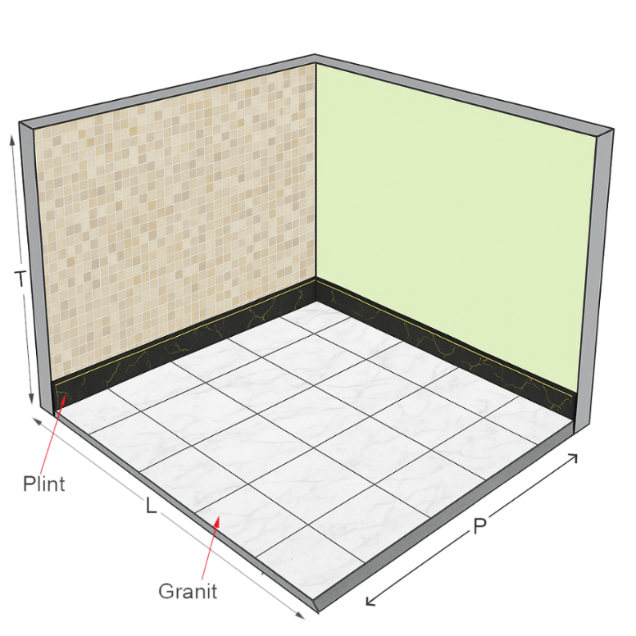
 |  |  |  |  |  |  |  |  |  |  | buah | 18,000.00
 |  |  |  |  |  |  |  |  |  |  | sak | 65,000.00
 |  |  |  |  |  |  |  |  |  |  | sak | 307,000.00
 |  |  |  |  |  |  |  |  | Pasir pasang |  | m³ | 275,000.00
 |  |  |  |  |  |  |  |  |  | Jumlah Harga Bahan =
 |  |  |  |  |  |  |  |  |  |  |  | TOTAL
 |  |  |  |  |  |  |  |  |  |  |  |  | Biaya Pekerjaan

 | AHSP S.E. DIRJEN BHINA KONSTRUKSI NO. 30 TAHUN 2025

 | Pemasangan 1 m2 lantai ubin granit (1SP : 2PP)
 | Uraian | Koefisien | Sat.
 | TENAGA KERJA
 | Pekerja |  | OH
 | Tukang batu |  | OH
 | Kepala tukang |  | OH
 | Mandor |  | OH
 | BAHAN
 |  |  | bh
 | Semen portland (PC) | 13.632 | kg
 | Semen warna | 1.500 | kg
 | Pasir pasang (quarry - lokasi pekerjaan) | 0.027 | m3

 | 1 m2 lantai ubin teralux marmer (1SP : 2PP)
 | Uraian | Koefisien | Sat.
 | TENAGA KERJA
 | Pekerja |  | OH
 | Tukang batu |  | OH
 | Kepala tukang |  | OH
 | Mandor |  | OH
 | BAHAN
 |  |  | bh
 | Semen portland (PC) | 13.632 | kg
 | Semen warna | 1.500 | kg
 | Pasir pasang (quarry - lokasi pekerjaan) | 0.0270 | m3

 | Pemasangan 1 m2 lantai keramik (1SP : 2PP)
 | Uraian | Koefisien | Sat.
 | TENAGA KERJA
 | Pekerja |  | OH
 | Tukang batu |  | OH
 | Kepala tukang |  | OH
 | Mandor |  | OH
 | BAHAN
 |  |  | bh
 | Semen portland (PC) | 13.632 | kg
 | Semen warna | 1.500 | kg
 | Pasir pasang (quarry - lokasi pekerjaan) | 0.027 | m3

 | Pemasangan 1 m plint granit (1SP : 2PP)
 | Uraian | Koefisien | Sat.
 | TENAGA KERJA
 | Pekerja |  | OH
 | Tukang batu |  | OH
 | Kepala tukang |  | OH
 | Mandor |  | OH
 | BAHAN
 |  |  | bh
 | Semen portland (PC) | 1.704 | kg
 | Semen warna | 0.188 | kg
 | Pasir pasang (quarry - lokasi pekerjaan) | 0.003 | m3

Plafon
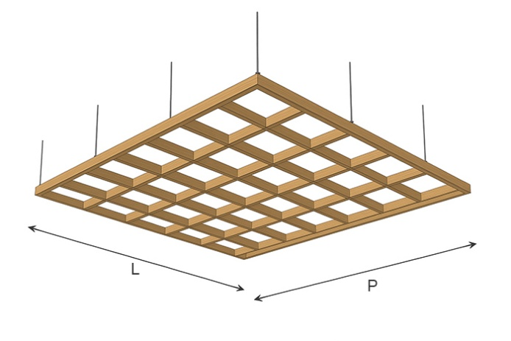
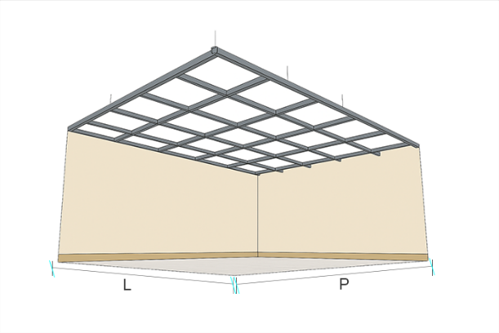
 |  |  | AHSP SE BHINA KONSTRUKSI NO. 30 TAHUN 2025
 | 15. | PEKERJAAN PEMASANGAN PLAFON

 | 15.1 | Dimensi Utama |  |  | 15.2 | Volume

 | L | Lebar ruangan | 3.00 | m | Total luas ruangan |  |  | m²
 | P | Panjang ruangan | 6.00 | m | Panjang list plafon |  |  | m¹
 |  |  |  |  | Luas pengecatan plafon |  |  | m²

 | 15.3 | Result
 | 15.3.1 | Pemasangan Plafon GRC Rangka (50 x 100) cm, Kayu Kelas II |  |  |  |  |  |  |  | 15.3.5 | Pemasangan Plafon GRC Rangka Besi Hollow 40.40, Modul 60x60 cm
 | No | Uraian | Volume | Satuan | Harga Satuan (Rp) |  | Jumlah Harga (Rp) |  |  | No | Uraian | Volume | Satuan | Harga Satuan (Rp) | Jumlah Harga (Rp)
 | A | TENAGA KERJA |  |  |  |  |  |  |  | A | TENAGA KERJA
1 | 1 | Pekerja |  | OH | 100,000.00 |  |  |  | 1 | 1 | Pekerja |  | OH | 100,000.00
1 | 2 | Tukang |  | OH | 145,000.00 |  |  |  | 1 | 2 | Tukang |  | OH | 145,000.00
1 | 3 | Kepala Tukang |  | OH | 175,000.00 |  |  |  | 1 | 3 | Kepala Tukang |  | OH | 175,000.00
1 | 4 | Mandor |  | OH | 200,000.00 |  |  |  | 1 | 4 | Mandor |  | OH | 200,000.00
 |  |  | Jumlah Harga Tenaga Kerja |  |  |  |  |  |  |  |  | Jumlah Harga Tenaga Kerja
 | B | BAHAN |  |  |  |  |  |  |  | B | BAHAN
 | 1 | Kaso 5/7 kayu kelas II |  | m³ | 4,200,000.00 |  |  |  |  | 1 | Hollow galvanis 40.40 |  | m¹ | 6,250.00
 | 2 | Paku 7 - 10 cm |  | kg | 20,000.00 |  |  |  |  | 2 | Kawat las |  | kg | 45,550.00
 | 3 | Papan semen GRC |  | m² | 45,000.00 |  |  |  |  | 3 | Papan semen GRC |  | m² | 45,000.00
 | 4 | Paku 2 inch |  | kg | 18,000.00 |  |  |  |  | 4 | Paku sekrup |  | kg | 30,090.00
 | 5 | List kayu profil |  | m¹ | 5,000.00 |  |  |  |  | 5 | List kayu profil |  | m¹ | 5,000.00
 | 6 | Paku sekrup |  | kg | 30,090.00 |  |  |  |  | 6 | Paku sekrup |  | kg | 30,090.00
 |  |  | Jumlah Harga Bahan |  |  |  |  |  |  |  |  | Jumlah Harga Bahan
0 |  | Total Harga Tenaga Kerja dan Bahan |  |  |  |  |  |  | 0 |  | Total Harga Tenaga Kerja dan Bahan

 | 15.3.2 | Pemasangan Plafon GRC Rangka (60 x 100) cm, Kayu Kelas II |  |  |  |  |  |  |  | 15.3.6 | Pemasangan Plafon Gypsum (120cm x 240cm x 9mm) Rangka Besi Hollow 40.40, Modul 60x60 cm
 | No | Uraian | Volume | Satuan | Harga Satuan (Rp) |  | Jumlah Harga (Rp) |  |  | No | Uraian | Volume | Satuan | Harga Satuan (Rp) | Jumlah Harga (Rp)
 | A | TENAGA KERJA |  |  |  |  |  |  |  | A | TENAGA KERJA
1 | 1 | Pekerja |  | OH | 100,000.00 |  |  |  | 1 | 1 | Pekerja |  | OH | 100,000.00
1 | 2 | Tukang |  | OH | 145,000.00 |  |  |  | 1 | 2 | Tukang |  | OH | 145,000.00
1 | 3 | Kepala Tukang |  | OH | 175,000.00 |  |  |  | 1 | 3 | Kepala Tukang |  | OH | 175,000.00
1 | 4 | Mandor |  | OH | 200,000.00 |  |  |  | 1 | 4 | Mandor |  | OH | 200,000.00
 |  |  | Jumlah Harga Tenaga Kerja |  |  |  |  |  |  |  |  | Jumlah Harga Tenaga Kerja
 | B | BAHAN |  |  |  |  |  |  |  | B | BAHAN
 | 1 | Kaso 5/7 kayu kelas II |  | m³ | 4,200,000.00 |  |  |  |  | 1 |  |  |  | 6,250.00
 | 2 | Paku 7 - 10 cm |  | kg | 20,000.00 |  |  |  |  | 2 |  |  | kg | 45,550.00
 | 3 | Papan semen GRC |  | m² | 45,000.00 |  |  |  |  | 3 | Gypsum board 9 mm |  | lembar | 70,000.00
 | 4 | Paku 2 inch |  | kg | 18,000.00 |  |  |  |  | 4 | Paku sekrup |  | kg | 30,090.00
 | 5 | List kayu profil |  | m¹ | 5,000.00 |  |  |  |  | 5 | List gypsum profil |  | m¹ | 15,800.00
 | 6 | Paku sekrup |  | kg | 30,090.00 |  |  |  |  | 6 | Paku sekrup |  | kg | 30,090.00
 |  |  | Jumlah Harga Bahan |  |  |  |  |  |  |  |  | Jumlah Harga Bahan
1 |  | Total Harga Tenaga Kerja dan Bahan |  |  |  |  |  |  | 0 |  | Total Harga Tenaga Kerja dan Bahan

 | 15.3.3 | Pemasangan Plafon Gypsum (120cm x 240cm x 9mm) Rangka (50x100) cm, Kayu Kelas II |  |  |  |  |  |  |  | 15.3.7 | Pengecatan plafon Interior ( 1 lapis Cat Dasar dan 2 Lapis Cat Penutup)
 | No | Uraian | Volume | Satuan | Harga Satuan (Rp) |  | Jumlah Harga (Rp) |  |  | No | Uraian | Volume | Satuan | Harga Satuan (Rp) | Jumlah Harga (Rp)
 | A | TENAGA KERJA |  |  |  |  |  |  |  | A | TENAGA KERJA
1 | 1 | Pekerja |  | OH | 100,000.00 |  |  |  | 1 | 1 | Pekerja |  | OH | 100,000.00
1 | 2 | Tukang |  | OH | 145,000.00 |  |  |  | 1 | 2 | Tukang |  | OH | 145,000.00
1 | 3 | Kepala Tukang |  | OH | 175,000.00 |  |  |  | 1 | 3 | Kepala Tukang |  | OH | 175,000.00
1 | 4 | Mandor |  | OH | 200,000.00 |  |  |  | 1 | 4 | Mandor |  | OH | 200,000.00
 |  |  | Jumlah Harga Tenaga Kerja |  |  |  |  |  |  |  |  | Jumlah Harga Tenaga Kerja
 | B | BAHAN |  |  |  |  |  |  |  | B | BAHAN
 | 1 | Kaso 5/7 kayu kelas II |  | m³ | 4,200,000.00 |  |  |  |  | 1 | Cat dasar tembok interior |  | kg | 119,100.00
 | 2 | Paku 7 - 10 cm |  | kg | 20,000.00 |  |  |  |  | 2 | Cat penutup interior |  | kg | 130,500.00
 | 3 | Gypsum board 9 mm |  | lembar | 70,000.00 |  |  |  |  |  |  | Jumlah Harga Bahan
 | 4 | Paku sekrup |  | kg | 30,090.00 |  |  |  |  |  | Total Harga Tenaga Kerja dan Bahan
 | 5 | List gypsum profil |  | m¹ | 15,800.00
 | 6 | Paku sekrup |  | kg | 30,090.00 |  |  |  |  |  | TOTAL HARGA PEKERJAAN PLAFON
 |  |  | Jumlah Harga Bahan
0 |  | Total Harga Tenaga Kerja dan Bahan

 | 15.3.4 | Pemasangan Plafon Gypsum (120cm x 240cm x 9mm) Rangka (60x100) cm, Kayu Kelas II
 | No | Uraian | Volume | Satuan | Harga Satuan (Rp) |  | Jumlah Harga (Rp)
 | A | TENAGA KERJA
1 | 1 | Pekerja |  | OH | 100,000.00
1 | 2 | Tukang |  | OH | 145,000.00
1 | 3 | Kepala Tukang |  | OH | 175,000.00
1 | 4 | Mandor |  | OH | 200,000.00
 |  |  | Jumlah Harga Tenaga Kerja
 | B | BAHAN
 | 1 | Kaso 5/7 kayu kelas II |  | m³ | 4,200,000.00
 | 2 | Paku 7 - 10 cm |  | kg | 20,000.00
 | 3 | Gypsum board 9 mm |  | m² | 70,000.00
 | 4 | Paku sekrup |  | kg | 30,090.00
 | 5 | List gypsum profil |  | m¹ | 15,800.00
 | 6 | Paku sekrup |  | kg | 30,000.00
 |  |  | Jumlah Harga Bahan
0 |  | Total Harga Tenaga Kerja dan Bahan

Pengecatan
 |  |  | AHSP SE BHINA KONSTRUKSI NO. 30 TAHUN 2025
 | 16. | PEKERJAAN PENGECATAN DINDING BARU

 | 16.1. | Dimensi Utama
 |  | Dinding |  |  |  | Ampig
 | Pi | Panjang Dinding Interior | 36.00 | m | T2 | Tinggi Ampig |  | 2.30 | m

 | Pe | Panjang Dinding Eksterior | 39.00 | m | a2 | Panjang Alas |  | 9.00 | m
 | T | Tinggi Dinding | 3.80 | m |  | Jumlah Ampig |  | 2 | set
 |  | Pintu |  |  |  | Jendela
 | a | Tinggi Kusen Pintu | 2.10 | m | m | Tinggi Jendela |  | 1.50 | m
 | b | Lebar Kusen Pintu | 0.90 | m | m.1 | Lebar Jendela |  | 0.70 | m
 |  | Jumlah Pintu | 6 | bh |  | Jumlah Jendela |  | 7 | bh
 |  | Bouvenlight |  |  |  | Lubang Pengurang Lainnya
 | x | Lebar Bouven | 0.20 | m |  | x1 | Luasan 1 | 0.00 | m²
 | y | Tinggi Bouven | 0.30 | m |  | x2 | Luasan 2 | 0.00 | m²
 |  | Jumlah Bouven | 26 | bh |  | x3 | Luasan 3 | 0.00 | m²
 | 16.2 | Volume Pengecatan Dinding
 |  | Luas Pasangan Dinding |  | m² | Luas Pengurang Dinding |  |  |  | m²
 |  | Luas Ampig |  | m² | Luas Dinding Interior |  |  |  | m²
 |  |  |  |  | Luas Dinding Eksterior |  |  |  | m²
 | 16.3 | Result
 | 16.3.1 | Pengecatan Dinding Baru Interior ( 1 lapis cat dasar, 2 lapis cat penutup)
 | No | Uraian | Volume | Satuan | Harga Satuan (Rp) |  | Jumlah Harga (Rp)
 | A | TENAGA KERJA
1 | 1 | Pekerja |  | OH | 100,000.00
1 | 2 | Tukang |  | OH | 145,000.00
1 | 3 | Kepala Tukang |  | OH | 175,000.00
1 | 4 | Mandor |  | OH | 200,000.00
 |  |  | Jumlah Harga Tenaga Kerja
 | B | BAHAN
 | 1 | Cat Dasar Interior |  | kg | 119,100.00
 | 2 | Cat Penutup Interior |  | kg | 130,500.00
 |  |  | Jumlah Harga Bahan
 |  | Total Harga Tenaga Kerja dan Bahan
 | 16.3.2 | Pengecatan Dinding Baru Eksterior ( 1 lapis cat dasar, 2 lapis cat penutup)
 | No | Uraian | Volume | Satuan | Harga Satuan (Rp) |  | Jumlah Harga (Rp)
 | A | TENAGA KERJA
1 | 1 | Pekerja |  | OH | 100,000.00
1 | 2 | Tukang |  | OH | 145,000.00
1 | 3 | Kepala Tukang |  | OH | 175,000.00
1 | 4 | Mandor |  | OH | 200,000.00
 |  |  | Jumlah Harga Tenaga Kerja
 | B | BAHAN
 | 1 | Cat Dasar Eksterior |  | kg | 128,500.00
 | 2 | Cat Penutup Eksterior |  | kg | 136,600.00
 |  |  | Jumlah Harga Bahan
 |  | Total Harga Tenaga Kerja dan Bahan

 |  | TOTAL HARGA PENGECATAN DINDING BARU

Kelistrikan
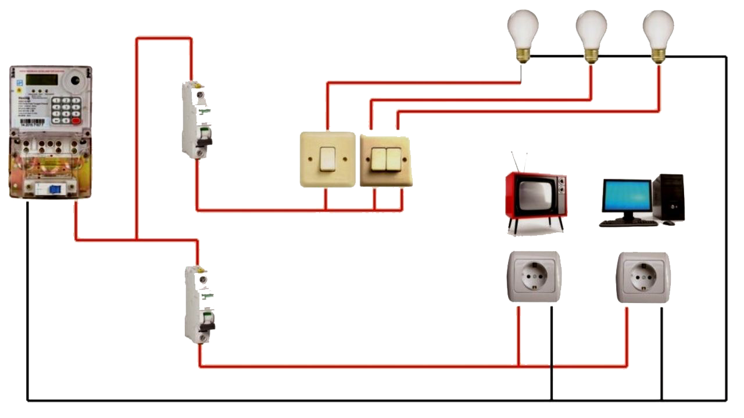
 |  |  | AHSP SE BHINA KONSTRUKSI NO. 30 TAHUN 2025
 | 17. | PEKERJAAN SISTEM DISTRIBUSI JARINGAN LISTRIK

 | 17.1 | Dimensi Utama

 | L | Lebar bangunan | 9.00 | m |  | Saklar tunggal |  | 4 | unit | Kabel NYM 2x1,5 | Kabel NYM 3x2,5 | Panel kWh Meter | MCB Box | FittingLamp
 | P | Panjang bangunan | 12.00 | m |  | Saklar ganda |  | 4 | unit
 |  | kWh Meter | 1 | unit |  | Saklar triple |  | 1 | unit
 |  | MCB (saklar pengaman) | 3 | unit |  | Stop kontak |  | 10 | unit
 |  | Grounding (pembumian) | 1 | unit |  | Fitting lampu |  |  | unit
 | 17.2 | Volume |  |  |  |  |  |  |  | Saklar Tunggal | Saklar Ganda | Saklar Triple | Stop Kontak | Grounding
 |  | Jumlah kWh Meter |  | unit |  | Jumlah saklar |  |  | unit
 |  | Jumlah MCB |  | unit | Grounding (pembumian) |  |  |  | unit
 |  | Kabel NYM 3 x 2,5 mm² |  | m¹
 |  | Kabel NYM 2 x 1,5 mm² |  | m¹
 |  |  |  |  |  |  |  |  |  |  |  | Jumlah saklar
 | 17.3 | RESULT
 | 17.3.1 | Pekerjaan Instalasi Listrik
 | No | Uraian | Volume | Satuan | Harga Satuan (Rp) |  | Jumlah Harga (Rp)
 | A | TENAGA KERJA
1 | 1 | Pekerja |  | OH | 100,000.00
1 | 2 | Tukang Listrik |  | OH | 145,000.00
0 | 3 | Kepala Tukang |  | OH | 175,000.00
0 | 4 | Mandor |  | OH | 200,000.00
 |  |  | Jumlah Harga Tenaga Kerja
 | B | BAHAN
 | 1 | Panel kWh Meter |  | unit | 2,500,000.00
 | 2 |  |  | m¹ | 21,300.00
 | 3 |  |  | m¹ | 8,800.00
 | 4 |  |  | unit | 70,000.00
 | 5 | MCB Box | 1 | unit | 450,000.00
 | 6 |  |  | unit | 24,000.00
 | 7 |  |  | unit | 33,000.00
 | 8 |  |  | unit | 76,000.00
 | 9 |  |  | unit | 70,000.00
 | 10 | Conduit HI 20 mm |  | m¹ | 4,000.00
 | 11 | Socket Conduit 20 mm |  | buah | 700.00
 | 12 | Klem 20 mm |  | buah | 298.00
 | 13 | Elbow |  | buah | 550.00
 | 14 | T Dus |  | buah | 4,000.00
 | 15 | Lasdop |  | buah | 580.00
 | 16 | Grounding Rod Gip 1"(2m) |  | unit | 285,000.00
 |  |  | Jumlah Harga Bahan
 |  | Total Harga Tenaga Kerja dan Bahan

 |  | TOTAL HARGA PEKERJAAN INSTALASI LISTRIK

Instalasi Air Bersih
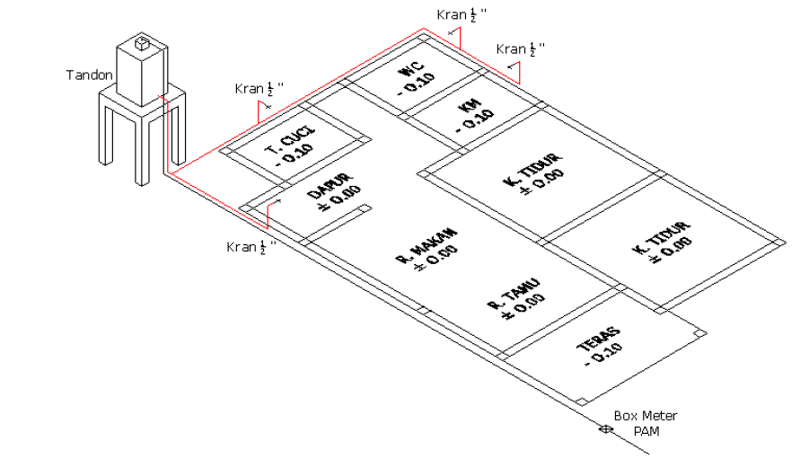
 |  |  | AHSP SE BHINA KONSTRUKSI NO. 30 TAHUN 2025
 | 18. | PEKERJAAN INSTALASI AIR BERSIH

 | 18.1 | Dimensi Utama |  |  |  |  |  |  |  | Wastafel | Pompa air | Pipa 1,5" | 3,4" | Water meter 3/4

 | P | Panjang bangunan | 12.00 | m |  | Tangki Air/Toren |  | 1 | unit
 | L | Lebar bangunan | 9.00 | m |  | Pompa Air |  | 1 | unit
 |  | Meteran Air | 1 | unit |  | Bak Cuci Piring |  | 1 | unit
 |  | Keran Air Standar | 5 | buah |  | Jumlah Wastafel |  | 1 | unit
 |  |  |  |  |  | Ball Velve 1/2 Inch |  | 1 | buah | Bak Cuci Piring | Kran Air | ball velve 1/2" | ball velve 3/4" | Torn air
 |  |  |  |  |  | Ball Velve 3/4 Inch |  | 1 | buah
 | 18.2 | Volume
 |  | Jumlah Tingkat | 1 | Lantai
 |  | Pipa PVC 1/2 Inch |  | m
 |  | Pipa PVC 3/4 Inch |  | m

 | 18.3 | RESULT
 | 18.3.1 | Pekerjaan Instalasi Air Bersih
 | No | Uraian | Volume | Satuan | Harga Satuan (Rp) |  | Jumlah Harga (Rp)
 | A | TENAGA KERJA
1 | 1 | Pekerja |  | OH | 100,000.00
1 | 2 | Tukang |  | OH | 145,000.00
1 | 3 | Kepala Tukang |  | OH | 175,000.00
1 | 4 | Mandor |  | OH | 200,000.00
 |  |  | Jumlah Harga Tenaga Kerja
 | B | BAHAN
 | 1 | Meteran Air 3/4" (20mm) |  | unit | 655,914.00
 | 2 | Pipa PVC 1/2" + aksesoris |  | m¹ | 7,100.00
 | 3 | Pipa PVC 3/4" + aksesoris |  | m¹ | 9,300.00
 | 4 |  |  | buah | 25,000.00
 | 5 |  | 1 | buah | 36,750.00
 | 6 | Toren Air (0,7 m3) | 1 | unit | 1,100,000.00
 | 7 | Pompa Lift 80 LPM |  | unit | 1,245,000.00
 | 8 | Keran Air |  | buah | 41,700.00
 | 9 | Sealtape |  | buah | 5,700.00
 |  |  | Jumlah Harga Bahan
 | C | WASTAFEL
 | 1 | Wastafel |  | buah | 325,000.00
 | 2 | Semen Portland |  | kg | 1,300.00
 | 3 | Pasir Pasang |  | m³ | 275,000.00
 |  |  | Jumlah Harga Bahan
 | D | BAK CUCI PIRING
 | 1 | Bak Cuci Teraso |  | buah | 600,000.00
 | 2 | Water Drain |  | buah | 321,000.00
 | 3 | Semen Portland |  | kg | 1,300.00
 | 4 | Pasir Pasang |  | m³ | 275,000.00
 |  |  | Jumlah Harga Bahan
 |  | Total Harga Tenaga Kerja dan Bahan

 |  | TOTAL HARGA PEKERJAAN INSTALASI AIR BERSIH

Sanitair
 |  |  | AHSP SE BHINA KONSTRUKSI NO. 30 TAHUN 2025
 | 19. | PEKERJAAN SANITASI & AIR LIMBAH

 | 19.1. | Dimensi Utama

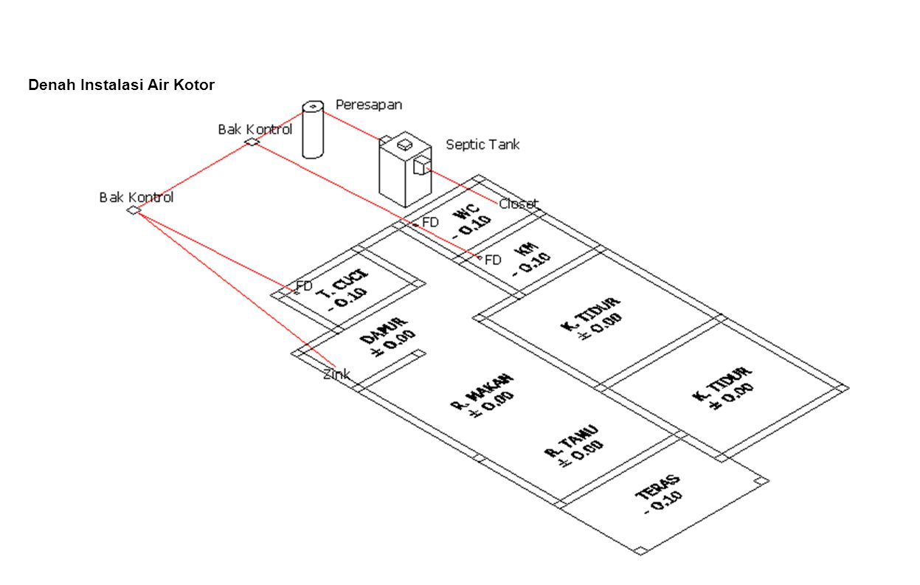
 | P | Pipa Air Limbah (3") | 26.00 | m |  | Floor Drain |  | 3 | buah
 | L | Jarak Septic Tank ke WC | 10.00 | m |  | Bak Kontrol |  | 2 | unit
 |  | Kloset Duduk | 1 | unit |  | Sumur Resapan |  | 1 | unit
 |  | Kloset Jongkok | 1 | unit

 | 19.2. | Volume
 |  | Pipa Limbah 3" |  | m
 |  | Pipa Kloset 4" |  | m

 | 19.3. | Result
 | 19.3.1 | Pekerjaan Pemasangan Kloset Duduk
 | No | Uraian | Volume | Satuan | Harga Satuan (Rp) |  | Jumlah Harga (Rp)
 | A | TENAGA KERJA
1 | 1 | Pekerja |  | OH | 100,000.00
1 | 2 | Tukang |  | OH | 145,000.00
1 | 3 | Kepala Tukang |  | OH | 175,000.00
1 | 4 | Mandor |  | OH | 200,000.00
 |  |  | Jumlah Harga Tenaga Kerja
 | B | BAHAN
 | 1 | Kloset duduk/monoblok |  | unit | 1,490,000.00
 | 2 | Flexible hose |  | buah | 55,000.00
 |  |  | Jumlah Harga Bahan
 |  | Jumlah Total Harga Tenaga Kerja dan Bahan

 | 19.3.2 | Pekerjaan Pemasangan Kloset Jongkok |  |  |  |  |  |  |  |  | 19.3.5 | Pekerjaan Sumur Resapan Air Limbah Diameter 80 cm, T=100 cm
 | No | Uraian | Volume | Satuan | Harga Satuan (Rp) |  | Jumlah Harga (Rp) |  |  |  | No | Uraian | Volume | Satuan | Harga Satuan (Rp) | Jumlah Harga (Rp)
 | A | TENAGA KERJA |  |  |  |  |  |  |  |  | A | TENAGA KERJA
1 | 1 | Pekerja |  | OH | 100,000.00 |  |  |  |  | 1 | 1 | Pekerja |  | OH | 100,000.00
1 | 2 | Tukang |  | OH | 145,000.00 |  |  |  |  | 1 | 2 | Tukang |  | OH | 145,000.00
1 | 3 | Kepala Tukang |  | OH | 175,000.00 |  |  |  |  | 1 | 3 | Kepala Tukang |  | OH | 175,000.00
1 | 4 | Mandor |  | OH | 200,000.00 |  |  |  |  | 1 | 4 | Mandor |  | OH | 200,000.00
 |  |  | Jumlah Harga Tenaga Kerja |  |  |  |  |  |  |  |  |  | Jumlah Harga Tenaga Kerja
 | B | BAHAN |  |  |  |  |  |  |  |  | B | BAHAN
 | 1 | Kloset jongkok |  | unit | 250,000.00 |  |  |  |  |  | 1 | Galian tanah biasa |  | m³ | 45,000.00
 | 2 | Pasangan bata 1:3 |  | m² | 128,600.00 |  |  |  |  |  | 2 | Buis beton dia. 80 cm |  | buah | 255,400.00
 |  |  | Jumlah Harga Bahan |  |  |  |  |  |  |  | 3 | Ijuk |  | kg | 7,000.00
 |  | Jumlah Total Harga Tenaga Kerja dan Bahan |  |  |  |  |  |  |  |  | 4 | Kerikil |  | m³ | 352,300.00
 |  |  |  |  |  |  |  |  |  |  | C | TUTUP BETON BERTULANG
 | 19.3.3 | Pekerjaan Pemasangan Pipa PVC AW 3" dan 4" |  |  |  |  |  |  |  |  | 1 | Beton |  | m³ | 825,000.00
 | No | Uraian | Volume | Satuan | Harga Satuan (Rp) |  | Jumlah Harga (Rp) |  |  |  | 2 | Tulangan |  | kg | 10,300.00
 | A | TENAGA KERJA |  |  |  |  |  |  |  |  | 3 | Bekisting |  | m² | 37,500.00
1 | 1 | Pekerja |  | OH | 100,000.00 |  |  |  |  |  | 4 | Pipa PVC D Ø 4" |  | m¹ | 39,575.00
1 | 2 | Tukang |  | OH | 145,000.00 |  |  |  |  |  |  |  | Jumlah Harga Bahan
1 | 3 | Kepala Tukang |  | OH | 175,000.00 |  |  |  |  |  |  | Total Harga Tenaga Kerja dan Bahan
1 | 4 | Mandor |  | OH | 200,000.00
 |  |  | Jumlah Harga Tenaga Kerja |  |  |  |  |  |  |  | 19.3.6 | Pekerjaan Bak Kontrol Pas. Bata 45x45 cm Tinggi 50 cm dengan Tutup Beton
 | B | BAHAN |  |  |  |  |  |  |  |  | No | Uraian | Volume | Satuan | Harga Satuan (Rp) | Jumlah Harga (Rp)
 | 1 | Pipa PVC 3" + Aksesoris |  | m | 53,000.00 |  |  |  |  |  | A | TENAGA KERJA
 | 2 | Pipa PVC 4" + Aksesoris |  | m | 74,000.00 |  |  |  |  | 1 | 1 | Pekerja |  | OH | 100,000.00
 |  |  | Jumlah Harga Bahan |  |  |  |  |  |  | 1 | 2 | Tukang |  | OH | 145,000.00
 |  | Jumlah Total Harga Tenaga Kerja dan Bahan |  |  |  |  |  |  |  | 1 | 3 | Kepala Tukang |  | OH | 175,000.00
 |  |  |  |  |  |  |  |  |  | 1 | 4 | Mandor |  | OH | 200,000.00
 | 19.3.4 | Pekerjaan Pemasangan Floor Drain Stainless Steel |  |  |  |  |  |  |  |  |  |  | Jumlah Harga Tenaga Kerja
 | No | Uraian | Volume | Satuan | Harga Satuan (Rp) |  | Jumlah Harga (Rp) |  |  |  | B | BAHAN
 | A | TENAGA KERJA |  |  |  |  |  |  |  |  | 1 | Bata Merah |  | buah | 700.00
1 | 1 | Pekerja |  | OH | 100,000.00 |  |  |  |  |  | 2 | Semen Portland (50kg) |  | sak | 65,000.00
1 | 2 | Tukang |  | OH | 145,000.00 |  |  |  |  |  | 3 | Pasir Pasang |  | m³ | 275,000.00
1 | 3 | Kepala Tukang |  | OH | 175,000.00 |  |  |  |  |  | 4 | Pasir Beton |  | m³ | 370,200.00
1 | 4 | Mandor |  | OH | 200,000.00 |  |  |  |  |  | 5 | Batu split 1/2 |  | m³ | 370,200.00
 |  |  | Jumlah Harga Tenaga Kerja |  |  |  |  |  |  |  | 6 | BjTP (Baja Tulangan Polos) |  | kg | 14,250.00
 | B | BAHAN |  |  |  |  |  |  |  |  |  |  | Jumlah Harga Bahan
 | 1 | Floor Drain Stainless Steel |  | buah | 44,700.00 |  |  |  |  |  |  | Total Harga Tenaga Kerja dan Bahan

 |  |  | Jumlah Harga Bahan |  |  |  |  |  |  |  |  | TOTAL HARGA PEKERJAAN SANITASI & AIR LIMBAH
 |  | Jumlah Total Harga Tenaga Kerja dan Bahan

